Sheet1
 |  |  |  |  | TRAIN |  |  |  |  | TEST
nr_exp | exp | Sampler | seed | name_model | roc_auc | accuracy | f_score | precision | recall | roc_auc | accuracy | f_score | f_score - weighted | f_score - macro | precision | recall | TN | FP | FN | TP | Closures on train before sampler | Cancellations on train before sampler | Closures on train after sampler | Cancellations on train after sampler | Closures on test | Cancellations on test | time in gridsearch (s) | time to fit-predict (s) | time to explain - DiCE (s) | time to explain - SHAP (s) | time to explain - LIME (s) | time to explain - PDP (s) | time to explain - PermuteAttack (s) | cv | nr_features | execution_time in grid search | best_hyper_par
0 | baseline - overfit |  |  | DT |  | 0.86 | 0.54 | 0.76 | 0.42 |  | 0.81 | 0.36 |  |  | 0.56 | 0.26 | 147 | 8 | 28 | 10 |  |  |  |  |  |  |  |  |  |  |  |  |  | 5 | 40 |  |  |  |  |  |  |  | Number of projects
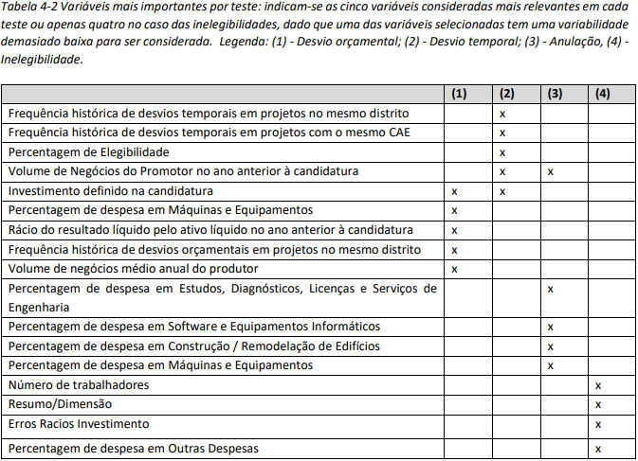
0 | baseline - overfit |  |  | GNB |  | 0.79 | 0.54 | 0.48 | 0.61 |  | 0.73 | 0.44 |  |  | 0.37 | 0.55 | 119 | 36 | 17 | 21 |  |  |  |  |  |  |  |  |  |  |  |  |  | 5 | 40 |  |  |  |  |  |  |  | Baseline | SMOTE | undersampling - seed 20154 | undersampling - seed 119694 | seed 4494196 | seed 5369612 | seed 8159228 | Dado o SMOTE (exp 2) ter obtido melhores resultados, análise das explicações obtidas para cada método desta experiência
0 | baseline - overfit |  |  | LR |  | 0.81 | 0.18 | 0.67 | 0.1 |  | 0.81 | 0.18 |  |  | 0.57 | 0.11 | 152 | 3 | 34 | 4 |  |  |  |  |  |  |  |  |  |  |  |  |  | 5 | 40 |  |  |  |  |  | Train | Cancellation | 154 | 618 | 154 | 154 | 154 | 154 | 154
0 | baseline - overfit |  |  | MLP |  | 0.8 | 0.00 | 0.00 | 0.00 |  | 0.8 | 0.00 |  |  | 0.00 | 0.00 | 155 | 0 | 38 | 0 |  |  |  |  |  |  |  |  |  |  |  |  |  | 5 | 40 |  |  |  |  |  |  | Closure | 617 | 617 | 153 | 153 | 153 | 153 | 153
0 | baseline - overfit |  |  | RF |  | 0.85 | 0.47 | 0.79 | 0.34 |  | 0.82 | 0.32 |  |  | 0.67 | 0.21 | 151 | 4 | 30 | 8 |  |  |  |  |  |  |  |  |  |  |  |  |  | 5 | 40 |  |  |  |  |  | Test | Cancellation | 38 | 154 | 38 | 38 | 38 | 38 | 38 | SHAP | DT | Obs - Reduzido número de feat com importância devido à baixa profundidade da árvore | SHAP | GNB | SHAP | Log. Regression | SHAP | Multi-Layer Perceptron | SHAP | Random Forest | SHAP | XGBoost
0 | baseline - overfit |  |  | XGBoost |  | 0.97 | 0.92 | 0.98 | 0.87 |  | 0.87 | 0.58 |  |  | 0.81 | 0.45 | 151 | 4 | 21 | 17 |  |  |  |  |  |  |  |  |  |  |  |  |  | 5 | 40 |  |  |  |  |  |  | Closure | 155 | 155 | 39 | 39 | 39 | 39 | 39
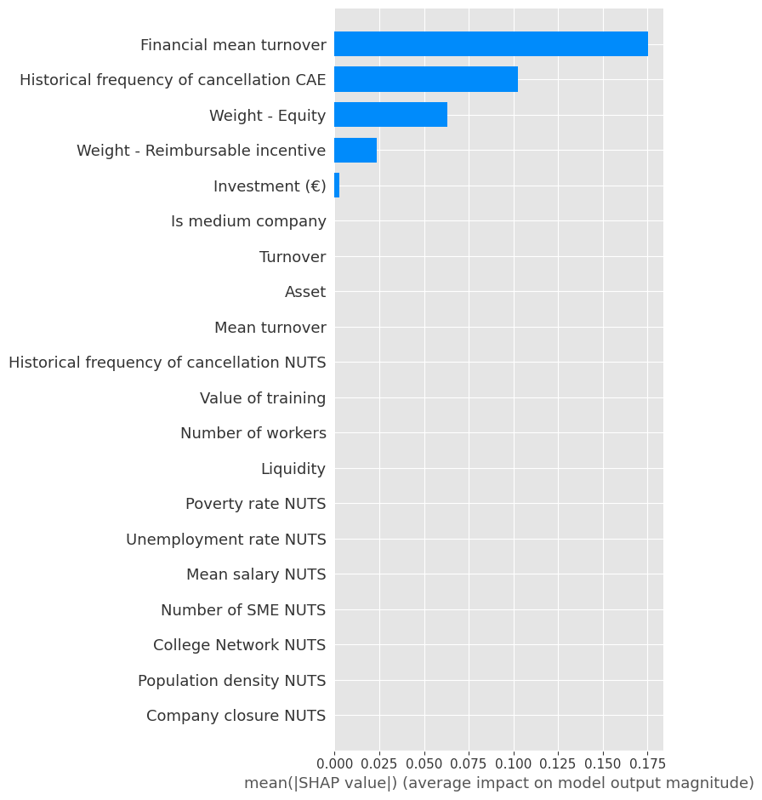
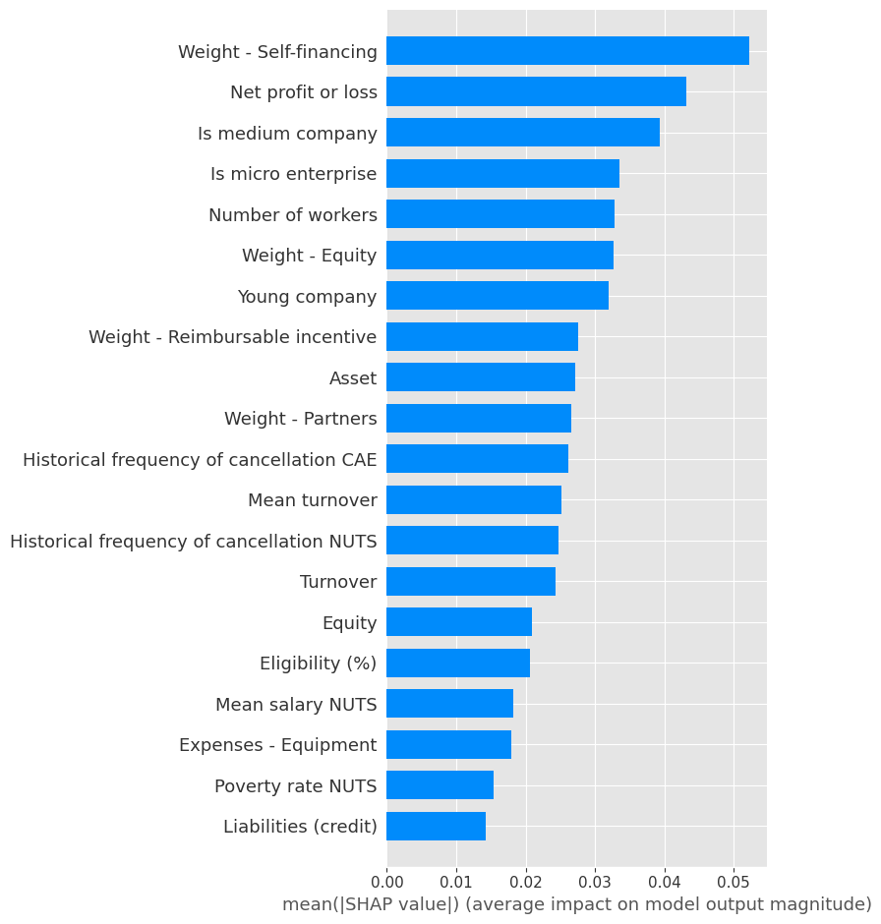
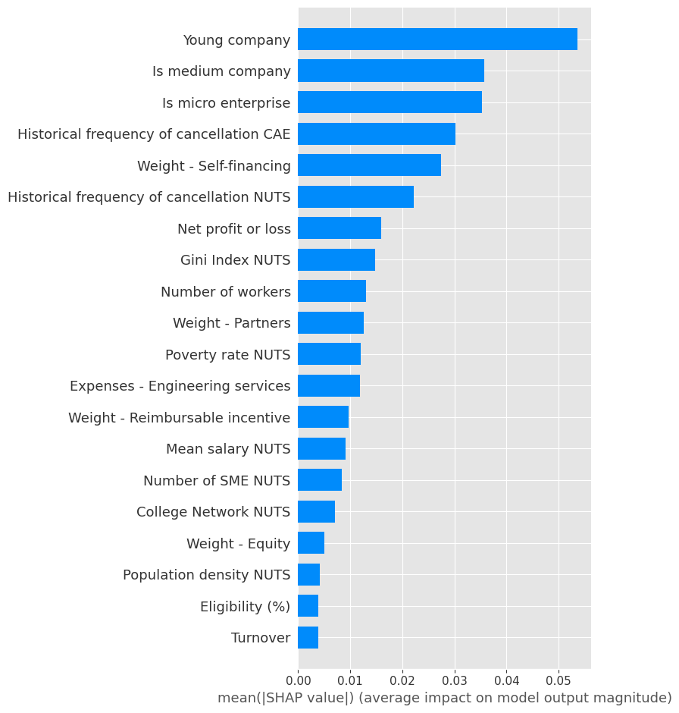
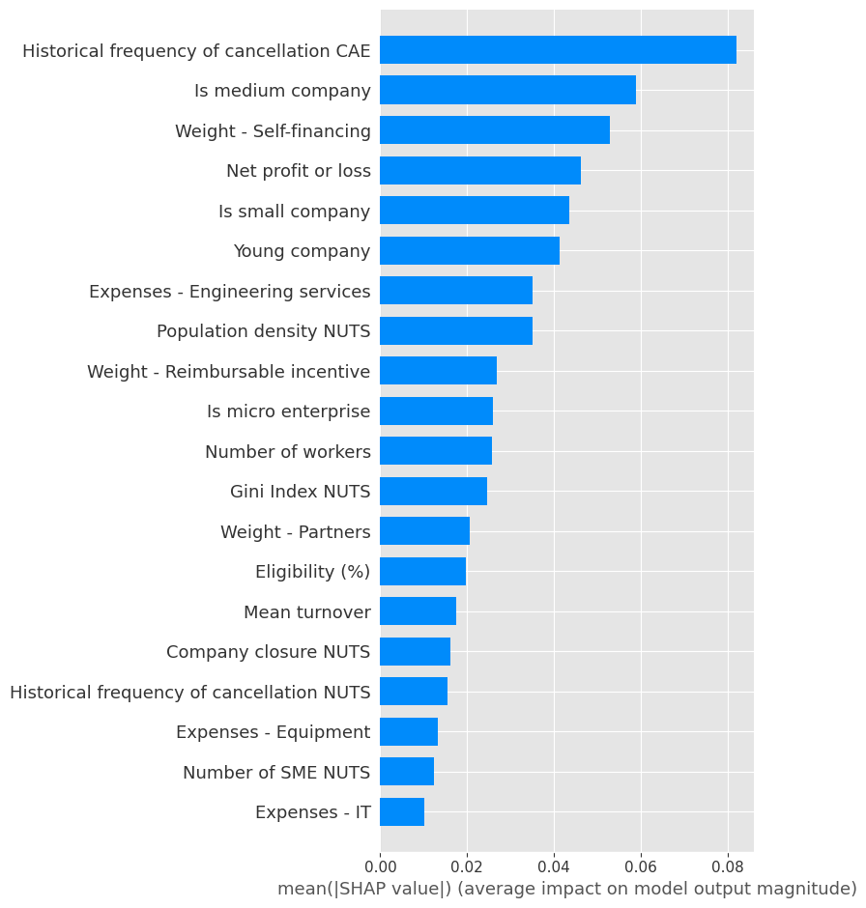
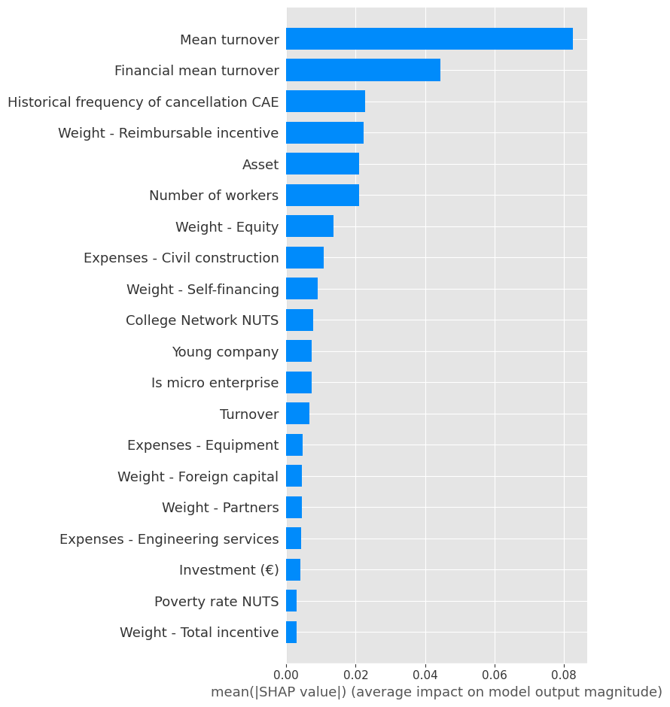
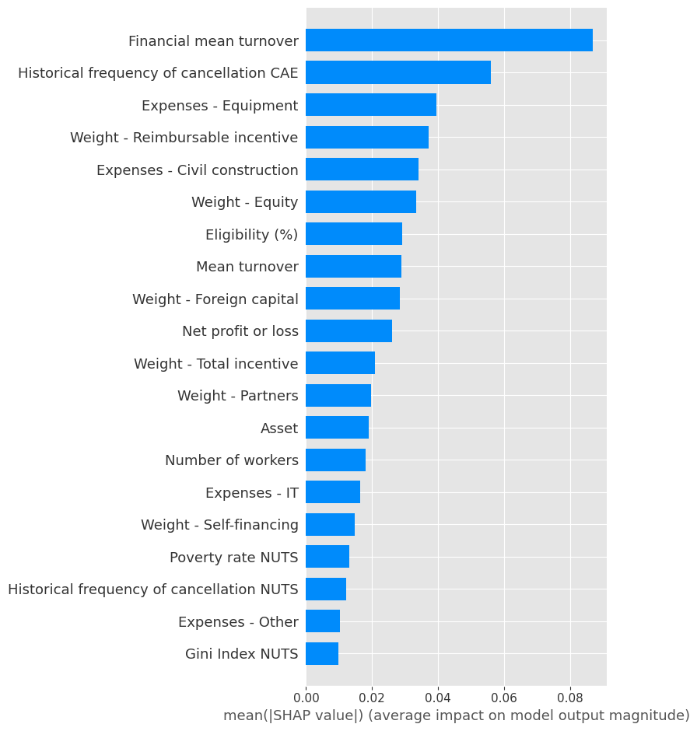
 |  |  |  |  |  |  |  |  |  |  |  |  |  |  |  |  |  |  |  |  |  |  |  |  |  |  |  |  |  |  |  |  |  |  |  |  |  |  |  |  |  |  |  |  |  |  |  |  |  |  |  |  |  |  |  |  |  |  |  |  |  |  | so exp com >70% acerto e que foram usadas p/ apresentar resultados
0 | SMOTE - overfit |  |  | DT |  | 0.77 | 0.78 | 0.76 | 0.79 |  | 0.73 | 0.74 |  |  | 0.73 | 0.75 | 112 | 43 | 39 | 115 |  |  |  |  |  |  |  |  |  |  |  |  |  | 5 | 40
0 | SMOTE - overfit |  |  | GNB |  | 0.72 | 0.75 | 0.68 | 0.83 |  | 0.72 | 0.75 |  |  | 0.68 | 0.83 | 96 | 59 | 26 | 128 |  |  |  |  |  |  |  |  |  |  |  |  |  | 5 | 40 |  |  |  |  |  |  |  | nº micro empresas |  | nº peq empresas |  | nº med empresas
0 | SMOTE - overfit |  |  | LR |  | 0.72 | 0.71 | 0.75 | 0.68 |  | 0.7 | 0.68 |  |  | 0.71 | 0.65 | 115 | 40 | 54 | 100 |  |  |  |  |  |  |  |  |  |  |  |  |  | 5 | 40 |  |  |  |  |  |  | conjunto de dados | encerrado | anulado | encerrado | anulado | encerrado | anulado | total
0 | SMOTE - overfit |  |  | MLP |  | 0.75 | 0.75 | 0.76 | 0.74 |  | 0.73 | 0.73 |  |  | 0.74 | 0.72 | 116 | 39 | 43 | 111 |  |  |  |  |  |  |  |  |  |  |  |  |  | 5 | 40 |  |  |  |  |  |  | baseline | 104 | 72 | 357 | 86 | 311 | 34 | 964
0 | SMOTE - overfit |  |  | RF |  | 0.75 | 0.76 | 0.74 | 0.78 |  | 0.73 | 0.73 |  |  | 0.75 | 0.71 | 118 | 37 | 45 | 109 |  |  |  |  |  |  |  |  |  |  |  |  |  | 5 | 40 |  |  |  |  |  |  | smote | 104 | 283 | 357 | 358 | 311 | 131 | 1544
0 | SMOTE - overfit |  |  | XGBoost |  | 1.00 | 1.00 | 1.00 | 1.00 |  | 0.89 | 0.89 |  |  | 0.89 | 0.89 | 138 | 17 | 17 | 137 |  |  |  |  |  |  |  |  |  |  |  |  |  | 5 | 40 |  |  |  |  |  |  | conjunto de dados
 |  |  |  |  |  |  |  |  |  |  |  |  |  |  |  |  |  |  |  |  |  |  |  |  |  |  |  |  |  |  |  |  |  |  |  |  |  |  |  |  |  | undersampling - seed 20154 | 22 | 72 | 90 | 86 | 80 | 34 | 384
1 | baseline |  |  | DT | refazer cálculo.. | 0.86 | 0.54 | 0.76 | 0.42 |  | 0.82 | 0.39 |  |  | 0.61 | 0.29 | 148 | 7 | 27 | 11 |  |  |  |  |  |  |  |  |  |  |  |  |  | 5 | 40 | 0.11 | "max_depth": 3, "min_samples_leaf": 1 |  |  |  |  | undersampling - seed 119694 | 34 | 72 | 89 | 86 | 69 | 34 | 384
1 | baseline |  |  | GNB |  | 0.79 | 0.54 | 0.48 | 0.61 |  | 0.73 | 0.44 |  |  | 0.37 | 0.55 | 119 | 36 | 17 | 21 |  |  |  |  |  |  |  |  |  |  |  |  |  | 5 | 40 | 0.36 | "var_smoothing": 0.012328467394420659 |  |  |  |  | undersampling - seed 4494196 | 24 | 72 | 83 | 86 | 85 | 34 | 384
1 | baseline |  |  | LR |  | 0.81 | 0.18 | 0.67 | 0.1 |  | 0.81 | 0.18 |  |  | 0.57 | 0.11 | 152 | 3 | 34 | 4 |  |  |  |  |  |  |  |  |  |  |  |  |  | 5 | 40 | 2.04 | "C": 0.1, "penalty": "l2" |  |  |  |  | undersampling - seed 5369612 | 24 | 72 | 91 | 86 | 77 | 34 | 384
1 | baseline |  |  | MLP |  | 0.85 | 0.59 | 0.63 | 0.56 |  | 0.79 | 0.47 |  |  | 0.46 | 0.47 | 134 | 21 | 20 | 18 |  |  |  |  |  |  |  |  |  |  |  |  |  | 5 | 40 | 440.55 | "activation": "tanh", "alpha": 0.03, "hidden_layer_sizes": [1, 3, 4], "learning_rate": "adaptive", "learning_rate_init": 0.3, "max_iter": 200, "solver": "sgd" |  |  |  |  | undersampling - seed 5641878 | 26 | 72 | 100 | 86 | 66 | 34 | 384
1 | baseline |  |  | RF |  | 0.83 | 0.31 | 0.77 | 0.19 |  | 0.81 | 0.18 |  |  | 0.57 | 0.11 | 152 | 3 | 34 | 4 |  |  |  |  |  |  |  |  |  |  |  |  |  | 5 | 40 | 88.96 | "bootstrap": false, "max_depth": 3, "min_samples_leaf": 1, "min_samples_split": 2, "min_weight_fraction_leaf": 0.1, "n_estimators": 10 |  |  |  |  | undersampling - seed 8159228 | 21 | 72 | 92 | 86 | 79 | 34 | 384
1 | baseline |  |  | XGBoost |  | 0.89 | 0.66 | 0.86 | 0.54 |  | 0.84 | 0.48 |  |  | 0.7 | 0.37 | 149 | 6 | 24 | 14 |  |  |  |  |  |  |  |  |  |  |  |  |  | 5 | 40 | 468.81 | "colsample_bytree": 1, "gamma": 0.2, "max_depth": 8, "min_child_weight": 2, "n_estimators": 50, "reg_alpha": 10, "reg_lambda": 2
 |  |  |  |  |  |  |  |  |  |  |  |  |  |  |  |  |  |  |  |  |  |  |  |  |  |  |  |  |  |  |  |  |  |  |  |  |  |  |  |  |  |  |  | retirar 72 encerrados |  | tentar ter 60% encerrados e 40% anulados para cada conjunto de micro, peq e média empresa
2 | SMOTE |  |  | DT |  | 0.77 | 0.78 | 0.76 | 0.79 |  | 0.73 | 0.74 |  |  | 0.73 | 0.75 | 112 | 43 | 39 | 115 |  |  |  |  |  |  |  |  |  |  |  |  |  | 5 | 40 | 0.12 | "max_depth": 3, "min_samples_leaf": 1 |  |  |  |  |  |  |  |  | para tentar manter alguma discrepância
2 | SMOTE |  |  | GNB |  | 0.72 | 0.75 | 0.68 | 0.83 |  | 0.72 | 0.75 |  |  | 0.68 | 0.83 | 96 | 59 | 26 | 128 |  |  |  |  |  |  |  |  |  |  |  |  |  | 5 | 40 | 0.51 | "var_smoothing": 0.0015199110829529332 |  |  |  |  | versão 2
2 | SMOTE |  |  | LR |  | 0.72 | 0.71 | 0.75 | 0.68 |  | 0.7 | 0.68 |  |  | 0.71 | 0.65 | 115 | 40 | 54 | 100 |  |  |  |  |  |  |  |  |  |  |  |  |  | 5 | 40 | 2.07 | "C": 0.1, "penalty": "l2" |  |  |  |  |  | nº micro empresas |  | nº peq empresas |  | nº med empresas
2 | SMOTE |  |  | MLP |  | 0.75 | 0.76 | 0.75 | 0.77 |  | 0.73 | 0.73 |  |  | 0.72 | 0.75 | 111 | 44 | 39 | 115 |  |  |  |  |  |  |  |  |  |  |  |  |  | 5 | 40 | 679.24 | "activation": "identity", "alpha": 0.03, "hidden_layer_sizes": [1, 2, 3], "learning_rate": "adaptive", "learning_rate_init": 0.1, "max_iter": 400, "solver": "sgd" |  |  |  |  | conjunto de dados | encerrado | anulado | encerrado | anulado | encerrado | anulado | total
2 | SMOTE |  |  | RF |  | 0.76 | 0.75 | 0.76 | 0.74 |  | 0.72 | 0.71 |  |  | 0.76 | 0.66 | 122 | 33 | 52 | 102 |  |  |  |  |  |  |  |  |  |  |  |  |  | 5 | 40 | 103.56 | "bootstrap": false, "max_depth": 5, "min_samples_leaf": 1, "min_samples_split": 2, "min_weight_fraction_leaf": 0.1, "n_estimators": 10 |  |  |  |  | smote v2 | 104 | 104 | 357 | 357 | 311 | 311 | 1544
2 | SMOTE |  |  | XGBoost |  | 0.92 | 0.92 | 0.93 | 0.91 |  | 0.88 | 0.88 |  |  | 0.89 | 0.88 | 138 | 17 | 19 | 135 |  |  |  |  |  |  |  |  |  |  |  |  |  | 5 | 40 | 700.93 | "colsample_bytree": 0.2, "gamma": 0.2, "max_depth": 10, "min_child_weight": 2, "n_estimators": 50, "reg_alpha": 10, "reg_lambda": 2 |  |  |  |  | undersampling - dist igual para todos | 100 | 72 | 120 | 86 | 47 | 34 | 460

3 | under - global mean |  |  | DT |  | 0.71 | 0.74 | 0.75 | 0.64 |  | 0.64 | 0.57 |  |  | 0.72 | 0.50 | - | - | - | - |  |  |  |  |  |  |  |  |  |  |  |  |  | 5 | 40 | 0.088 | -
3 | under - global mean |  |  | GNB |  | 0.73 | 0.71 | 0.76 | 0.68 |  | 0.68 | 0.66 |  |  | 0.69 | 0.65 | - | - | - | - |  |  |  |  |  |  |  |  |  |  |  |  |  | 5 | 40 | 0.396 | -
3 | under - global mean |  |  | LR |  | 0.72 | 0.69 | 0.77 | 0.64 |  | 0.70 | 0.68 |  |  | 0.73 | 0.65 | - | - | - | - |  |  |  |  |  |  |  |  |  |  |  |  |  | 5 | 40 | 2.276 | -
3 | under - global mean |  |  | MLP |  | 0.74 | 0.74 | 0.74 | 0.74 |  | 0.67 | 0.68 |  |  | 0.66 | 0.69 | - | - | - | - |  |  |  |  |  |  |  |  |  |  |  |  |  | 5 | 40 | 339.86 | -
3 | under - global mean |  |  | RF |  | 0.75 | 0.74 | 0.76 | 0.73 |  | 0.65 | 0.62 |  |  | 0.70 | 0.57 | - | - | - | - |  |  |  |  |  |  |  |  |  |  |  |  |  | 5 | 40 | 80.616 | -
3 | under - global mean |  |  | XGBoost |  | 0.79 | 0.78 | 0.80 | 0.77 |  | 0.65 | 0.62 |  |  | 0.68 | 0.57 | - | - | - | - |  |  |  |  |  |  |  |  |  |  |  |  |  | 5 | 40 | 224.26 | -

3 | under - seed 20154 |  |  | DT |  | 0.82 | 0.81 | 0.86 | 0.76 |  | 0.64 | 0.62 |  |  | 0.64 | 0.61 | 26 | 13 | 15 | 23 |  |  |  |  |  |  |  |  |  |  |  |  |  | 5 | 40 | 0.11 | "max_depth": 3, "min_samples_leaf": 1
3 | under - seed 20154 |  |  | GNB |  | 0.75 | 0.75 | 0.75 | 0.75 |  | 0.65 | 0.68 |  |  | 0.62 | 0.76 | 21 | 18 | 9 | 29 |  |  |  |  |  |  |  |  |  |  |  |  |  | 5 | 40 | 0.39 | "var_smoothing": 0.01519911082952933
3 | under - seed 20154 |  |  | LR |  | 0.75 | 0.72 | 0.82 | 0.64 |  | 0.65 | 0.65 |  |  | 0.64 | 0.66 | 25 | 14 | 13 | 25 |  |  |  |  |  |  |  |  |  |  |  |  |  | 5 | 40 | 2.54 | "C": 0.1, "penalty": "l2"
3 | under - seed 20154 |  |  | MLP |  | 0.74 | 0.73 | 0.75 | 0.71 |  | 0.66 | 0.67 |  |  | 0.65 | 0.68 | 25 | 14 | 12 | 26 |  |  |  |  |  |  |  |  |  |  |  |  |  | 5 | 40 | 338.14 | "activation": "identity", "alpha": 0.02, "hidden_layer_sizes": [1, 2, 3], "learning_rate": "constant", "learning_rate_init": 0.1, "max_iter": 400, "solver": "adam"
3 | under - seed 20154 |  |  | RF |  | 0.76 | 0.74 | 0.78 | 0.71 |  | 0.57 | 0.56 |  |  | 0.57 | 0.55 | 23 | 16 | 17 | 21 |  |  |  |  |  |  |  |  |  |  |  |  |  | 5 | 40 | 87.79 | "bootstrap": false, "max_depth": 3, "min_samples_leaf": 1, "min_samples_split": 2, "min_weight_fraction_leaf": 0.2, "n_estimators": 20
3 | under - seed 20154 |  |  | XGBoost |  | 0.8 | 0.8 | 0.81 | 0.79 |  | 0.58 | 0.6 |  |  | 0.57 | 0.63 | 21 | 18 | 14 | 24 |  |  |  |  |  |  |  |  |  |  |  |  |  | 5 | 40 | 246.07 | "colsample_bytree": 0.5, "gamma": 0.3, "max_depth": 2, "min_child_weight": 10, "n_estimators": 100, "reg_alpha": 15, "reg_lambda": 2

3 | under - seed 119694 |  |  | DT |  | 0.73 | 0.67 | 0.85 | 0.56 |  | 0.68 | 0.62 |  |  | 0.74 | 0.53 | 32 | 7 | 18 | 20 |  |  |  |  |  |  |  |  |  |  |  |  |  | 5 | 40 | 0.08 | "max_depth": 2, "min_samples_leaf": 1
3 | under - seed 119694 |  |  | GNB |  | 0.69 | 0.64 | 0.78 | 0.54 |  | 0.62 | 0.54 |  |  | 0.68 | 0.45 | 31 | 8 | 21 | 17 |  |  |  |  |  |  |  |  |  |  |  |  |  | 5 | 40 | 0.36 | "var_smoothing": 0.02310129700083159
3 | under - seed 119694 |  |  | LR |  | 0.7 | 0.67 | 0.74 | 0.62 |  | 0.69 | 0.67 |  |  | 0.71 | 0.63 | 29 | 10 | 14 | 24 |  |  |  |  |  |  |  |  |  |  |  |  |  | 5 | 40 | 2.13 | "C": 0.1, "penalty": "l2"
3 | under - seed 119694 |  |  | MLP |  | 0.71 | 0.72 | 0.7 | 0.74 |  | 0.64 | 0.63 |  |  | 0.63 | 0.63 | 25 | 14 | 14 | 24 |  |  |  |  |  |  |  |  |  |  |  |  |  | 5 | 40 | 335.39 | "activation": "identity", "alpha": 0.02, "hidden_layer_sizes": [1, 3, 5], "learning_rate": "adaptive", "learning_rate_init": 0.2, "max_iter": 400, "solver": "adam"
3 | under - seed 119694 |  |  | RF |  | 0.7 | 0.69 | 0.71 | 0.68 |  | 0.66 | 0.63 |  |  | 0.69 | 0.58 | 29 | 10 | 16 | 22 |  |  |  |  |  |  |  |  |  |  |  |  |  | 5 | 40 | 78.7 | "bootstrap": true, "max_depth": 3, "min_samples_leaf": 1, "min_samples_split": 2, "min_weight_fraction_leaf": 0.3, "n_estimators": 200
3 | under - seed 119694 |  |  | XGBoost |  | 0.81 | 0.81 | 0.82 | 0.81 |  | 0.68 | 0.66 |  |  | 0.69 | 0.63 | 28 | 11 | 14 | 24 |  |  |  |  |  |  |  |  |  |  |  |  |  | 5 | 40 | 210.47 | "colsample_bytree": 0.5, "gamma": 0.3, "max_depth": 8, "min_child_weight": 2, "n_estimators": 50, "reg_alpha": 10, "reg_lambda": 2

3 | under - seed 4494196 |  |  | DT |  | 0.7 | 0.59 | 0.91 | 0.44 |  | 0.58 | 0.47 |  |  | 0.64 | 0.37 | 31 | 8 | 24 | 14 |  |  |  |  |  |  |  |  |  |  |  |  |  | 5 | 40 | 0.09 | "max_depth": 1, "min_samples_leaf": 1
3 | under - seed 4494196 |  |  | GNB |  | 0.74 | 0.74 | 0.72 | 0.77 |  | 0.75 | 0.75 |  |  | 0.76 | 0.74 | 30 | 9 | 10 | 28 |  |  |  |  |  |  |  |  |  |  |  |  |  | 5 | 40 | 0.41 | "var_smoothing": 0.02310129700083159
3 | under - seed 4494196 |  |  | LR |  | 0.71 | 0.7 | 0.73 | 0.67 |  | 0.74 | 0.72 |  |  | 0.76 | 0.68 | 31 | 8 | 12 | 26 |  |  |  |  |  |  |  |  |  |  |  |  |  | 5 | 40 | 1.9 | "C": 0.01, "penalty": "l2"
3 | under - seed 4494196 |  |  | MLP |  | 0.71 | 0.75 | 0.66 | 0.86 |  | 0.69 | 0.73 |  |  | 0.64 | 0.84 | 21 | 18 | 6 | 32 |  |  |  |  |  |  |  |  |  |  |  |  |  | 5 | 40 | 351.48 | "activation": "identity", "alpha": 0.001, "hidden_layer_sizes": [1, 2, 3], "learning_rate": "constant", "learning_rate_init": 0.1, "max_iter": 300, "solver": "sgd"
3 | under - seed 4494196 |  |  | RF |  | 0.78 | 0.78 | 0.79 | 0.77 |  | 0.6 | 0.56 |  |  | 0.61 | 0.53 | 26 | 13 | 18 | 20 |  |  |  |  |  |  |  |  |  |  |  |  |  | 5 | 40 | 74.36 | "bootstrap": false, "max_depth": 5, "min_samples_leaf": 1, "min_samples_split": 2, "min_weight_fraction_leaf": 0.1, "n_estimators": 20
3 | under - seed 4494196 |  |  | XGBoost |  | 0.77 | 0.77 | 0.78 | 0.76 |  | 0.6 | 0.55 |  |  | 0.61 | 0.5 | 27 | 12 | 19 | 19 |  |  |  |  |  |  |  |  |  |  |  |  |  | 5 | 40 | 224.84 | "colsample_bytree": 0.2, "gamma": 0.3, "max_depth": 4, "min_child_weight": 4, "n_estimators": 100, "reg_alpha": 10, "reg_lambda": 2

3 | under - seed 5369612 |  |  | DT |  | 0.74 | 0.75 | 0.72 | 0.77 |  | 0.66 | 0.66 |  |  | 0.66 | 0.66 | 26 | 13 | 13 | 25 |  |  |  |  |  |  |  |  |  |  |  |  |  | 5 | 40 | 0.07 | "max_depth": 1, "min_samples_leaf": 1
3 | under - seed 5369612 |  |  | GNB |  | 0.72 | 0.72 | 0.72 | 0.73 |  | 0.71 | 0.71 |  |  | 0.71 | 0.71 | 28 | 11 | 11 | 27 |  |  |  |  |  |  |  |  |  |  |  |  |  | 5 | 40 | 0.41 | "var_smoothing": 0.01519911082952933
3 | under - seed 5369612 |  |  | LR |  | 0.7 | 0.68 | 0.73 | 0.63 |  | 0.71 | 0.68 |  |  | 0.77 | 0.61 | 32 | 7 | 15 | 23 |  |  |  |  |  |  |  |  |  |  |  |  |  | 5 | 40 | 1.89 | "C": 0.1, "penalty": "l2"
3 | under - seed 5369612 |  |  | MLP |  | 0.76 | 0.74 | 0.79 | 0.7 |  | 0.7 | 0.67 |  |  | 0.74 | 0.61 | 31 | 8 | 15 | 23 |  |  |  |  |  |  |  |  |  |  |  |  |  | 5 | 40 | 320.77 | "activation": "identity", "alpha": 0.001, "hidden_layer_sizes": [1, 3, 3], "learning_rate": "adaptive", "learning_rate_init": 0.2, "max_iter": 400, "solver": "adam"
3 | under - seed 5369612 |  |  | RF |  | 0.76 | 0.76 | 0.76 | 0.77 |  | 0.7 | 0.68 |  |  | 0.73 | 0.63 | 30 | 9 | 14 | 24 |  |  |  |  |  |  |  |  |  |  |  |  |  | 5 | 40 | 78.78 | "bootstrap": true, "max_depth": 3, "min_samples_leaf": 1, "min_samples_split": 2, "min_weight_fraction_leaf": 0.1, "n_estimators": 50
3 | under - seed 5369612 |  |  | XGBoost |  | 0.79 | 0.79 | 0.8 | 0.79 |  | 0.68 | 0.64 |  |  | 0.71 | 0.58 | 30 | 9 | 16 | 22 |  |  |  |  |  |  |  |  |  |  |  |  |  | 5 | 40 | 211.89 | "colsample_bytree": 0.2, "gamma": 1, "max_depth": 4, "min_child_weight": 2, "n_estimators": 100, "reg_alpha": 10, "reg_lambda": 2

3 | under - seed 8159228 |  |  | DT | 0.68 | 0.57 | 0.89 | 0.42 | 0.68 | 0.65 | 0.65 | 0.47 |  |  | 0.92 | 0.32 | 38 | 1 | 26 | 12 |  |  |  |  |  |  |  |  |  |  |  |  |  | 5 | 40 | 0.09 | "max_depth": 1, "min_samples_leaf": 1
3 | under - seed 8159228 |  |  | GNB | 0.73 | 0.73 | 0.69 | 0.81 | 0.6 | 0.66 | 0.66 | 0.64 |  |  | 0.68 | 0.61 | 28 | 11 | 15 | 23 |  |  |  |  |  |  |  |  |  |  |  |  |  | 5 | 40 | 0.41 | "var_smoothing": 0.02848035868435802
3 | under - seed 8159228 |  |  | LR | 0.74 | 0.74 | 0.7 | 0.81 | 0.62 | 0.73 | 0.73 | 0.7 |  |  | 0.76 | 0.66 | 31 | 8 | 13 | 25 |  |  |  |  |  |  |  |  |  |  |  |  |  | 5 | 40 | 2.92 | "C": 0.1, "penalty": "l2"
3 | under - seed 8159228 |  |  | MLP | 0.77 | 0.77 | 0.76 | 0.82 | 0.7 | 0.68 | 0.68 | 0.68 |  |  | 0.66 | 0.71 | 25 | 14 | 11 | 27 |  |  |  |  |  |  |  |  |  |  |  |  |  | 5 | 40 | 353.52 | "activation": "identity", "alpha": 0.02, "hidden_layer_sizes": [1, 2, 2], "learning_rate": "constant", "learning_rate_init": 0.2, "max_iter": 400, "solver": "adam"
3 | under - seed 8159228 |  |  | RF | 0.73 | 0.73 | 0.73 | 0.74 | 0.71 | 0.74 | 0.74 | 0.68 |  |  | 0.88 | 0.55 | 36 | 3 | 17 | 21 |  |  |  |  |  |  |  |  |  |  |  |  |  | 5 | 40 | 83.45 | "bootstrap": true, "max_depth": 3, "min_samples_leaf": 1, "min_samples_split": 2, "min_weight_fraction_leaf": 0.3, "n_estimators": 200
3 | under - seed 8159228 |  |  | XGBoost | 0.76 | 0.76 | 0.75 | 0.78 | 0.71 | 0.7 | 0.7 | 0.63 |  |  | 0.8 | 0.53 | 34 | 5 | 18 | 20 |  |  |  |  |  |  |  |  |  |  |  |  |  | 5 | 40 | 228.03 | "colsample_bytree": 0.3, "gamma": 0.2, "max_depth": 2, "min_child_weight": 8, "n_estimators": 50, "reg_alpha": 15, "reg_lambda": 2

4 | baseline - peq/méd empresas |  |  | DT | 0.66 | 0.89 | 0.48 | 0.86 | 0.33 | 0.56 | 0.84 | 0.24 |  |  | 0.44 | 0.17 | 129 | 5 | 20 | 4 |  |  |  |  |  |  |  |  |  |  |  |  |  | 5 | 40 | 0.08 | "max_depth": 3, "min_samples_leaf": 1
4 | baseline - peq/méd empresas |  |  | GNB | 0.67 | 0.79 | 0.41 | 0.36 | 0.49 | 0.65 | 0.78 | 0.39 |  |  | 0.34 | 0.46 | 113 | 21 | 13 | 11 |  |  |  |  |  |  |  |  |  |  |  |  |  | 5 | 40 | 0.34 | "var_smoothing": 0.02848035868435802 |  | cancel | closure
4 | baseline - peq/méd empresas |  |  | LR | 0.50 | 0.85 | 0.00 | 0.00 | 0.00 | 0.50 | 0.85 | 0.00 |  |  | 0.00 | 0.00 | 117 | 10 | 34 | 12 |  |  |  |  |  |  |  |  |  |  |  |  |  | 5 | 40 | 2.07 | "C": 0.01, "penalty": "l2" | train | 27 | 249
4 | baseline - peq/méd empresas |  |  | MLP | 0.60 | 0.86 | 0.32 | 0.60 | 0.22 | 0.58 | 0.87 | 0.28 |  |  | 0.80 | 0.17 | 133 | 1 | 20 | 4 |  |  |  |  |  |  |  |  |  |  |  |  |  | 5 | 40 | 381.48 | "activation": "relu", "alpha": 0.02, "hidden_layer_sizes": [1, 3, 3], "learning_rate": "constant", "learning_rate_init": 0.005, "max_iter": 200 | test | 7 | 62
4 | baseline - peq/méd empresas |  |  | RF | 0.50 | 0.85 | 0.00 | 0.00 | 0.00 | 0.50 | 0.85 | 0.00 |  |  | 0.00 | 0.00 | 134 | 0 | 24 | 0 |  |  |  |  |  |  |  |  |  |  |  |  |  | 5 | 40 | 85.73 | "bootstrap": true, "max_depth": 3, "min_samples_leaf": 1, "min_samples_split": 2, "min_weight_fraction_leaf": 0.1, "n_estimators": 10
4 | baseline - peq/méd empresas |  |  | XGBoost | 0.64 | 0.89 | 0.44 | 0.90 | 0.29 | 0.53 | 0.84 | 0.14 |  |  | 0.40 | 0.08 | 131 | 3 | 22 | 2 |  |  |  |  |  |  |  |  |  |  |  |  |  | 5 | 40 | 382.45 | "colsample_bytree": 0.8, "gamma": 0.2, "max_depth": 4, "min_child_weight": 4, "n_estimators": 50, "reg_alpha": 10, "reg_lambda": 2

5 | baseline - micro empresas |  |  | DT | 0.73 | 0.74 | 0.67 | 0.71 | 0.63 | 0.73 | 0.75 | 0.67 |  |  | 0.75 | 0.60 | 18 | 3 | 6 | 9 |  |  |  |  |  |  |  |  |  |  |  |  |  | 5 | 40 | 0.1 | "max_depth": 1, "min_samples_leaf": 1
5 | baseline - micro empresas |  |  | GNB | 0.63 | 0.68 | 0.48 | 0.70 | 0.37 | 0.60 | 0.64 | 0.43 |  |  | 0.62 | 0.33 | 18 | 3 | 10 | 5 |  |  |  |  |  |  |  |  |  |  |  |  |  | 5 | 40 | 0.35 | "var_smoothing": 0.0533669923120631 |  | cancel | closure
5 | baseline - micro empresas |  |  | LR | 0.55 | 0.62 | 0.25 | 0.64 | 0.16 | 0.61 | 0.67 | 0.40 |  |  | 0.80 | 0.27 | 20 | 1 | 11 | 4 |  |  |  |  |  |  |  |  |  |  |  |  |  | 5 | 40 | 2.43 | "C": 0.1, "penalty": "l2" | train | 57 | 83
5 | baseline - micro empresas |  |  | MLP | 0.51 | 0.60 | 0.03 | 1.00 | 0.02 | 0.50 | 0.58 | 0.00 |  |  | 0.00 | 0.00 | 21 | 0 | 15 | 0 |  |  |  |  |  |  |  |  |  |  |  |  |  | 5 | 40 | 289.41 | "activation": "tanh", "alpha": 0.01, "hidden_layer_sizes": [1, 3, 3], "learning_rate": "constant", "learning_rate_init": 0.005, "max_iter": 400, "solver": "sgd" | test | 15 | 21
5 | baseline - micro empresas |  |  | RF | 0.73 | 0.76 | 0.67 | 0.76 | 0.60 | 0.70 | 0.72 | 0.62 |  |  | 0.73 | 0.53 | 18 | 3 | 7 | 8 |  |  |  |  |  |  |  |  |  |  |  |  |  | 5 | 40 | 88.7 | "bootstrap": true, "max_depth": 3, "min_samples_leaf": 1, "min_samples_split": 2, "min_weight_fraction_leaf": 0.2, "n_estimators": 50
5 | baseline - micro empresas |  |  | XGBoost | 0.75 | 0.77 | 0.69 | 0.78 | 0.61 | 0.73 | 0.75 | 0.67 |  |  | 0.75 | 0.60 | 18 | 3 | 6 | 9 |  |  |  |  |  |  |  |  |  |  |  |  |  | 5 | 40 | 168.19 | "colsample_bytree": 0.7, "gamma": 0.2, "max_depth": 4, "min_child_weight": 2, "n_estimators": 50, "reg_alpha": 10, "reg_lambda": 2
 |  |  |  |  |  |  |  |  |  |  |  |  |  |  |  |  |  |  |  |  |  |  |  |  |  |  |  |  |  |  |  |  |  |  |  |  |  |  |  |  |  |  |  |  |  |  | resultados explicativos exp 6
6 | SMOTE - equilíbrio na dist. Por dimensão |  |  | DT | 0.76 | 0.76 | 0.76 | 0.74 | 0.78 | 0.73 | 0.73 | 0.74 |  |  | 0.71 | 0.77 | 107 | 48 | 35 | 119 |  |  |  |  |  |  |  |  |  |  |  |  |  | 5 | 40 | 0.11 | "max_depth": 3, "min_samples_leaf": 1
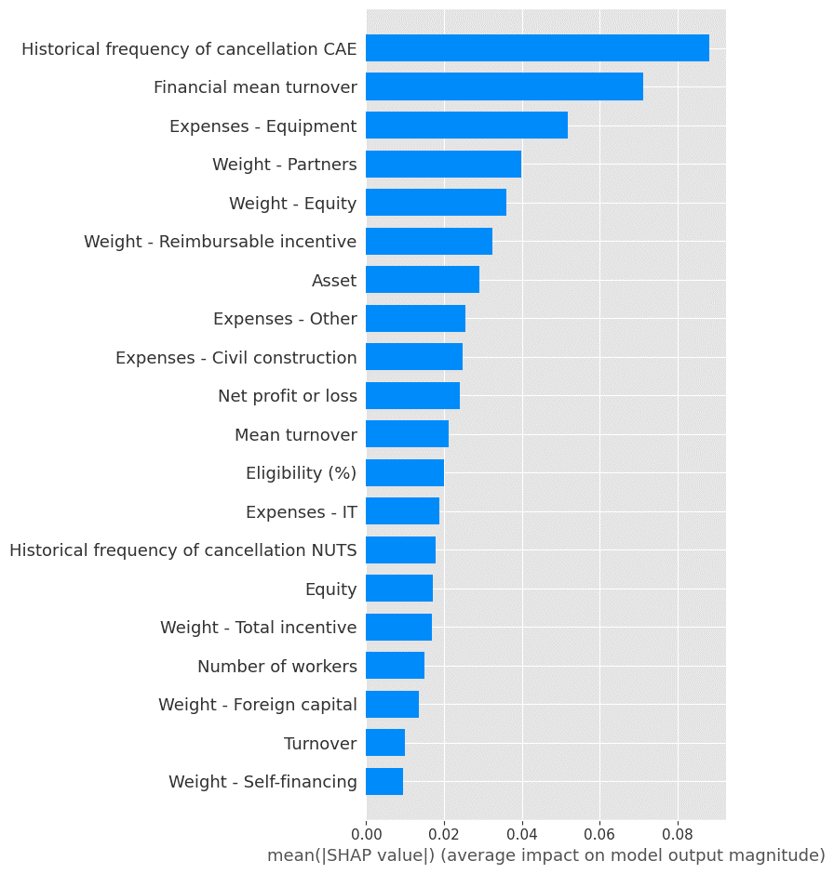
6 | SMOTE - equilíbrio na dist. Por dimensão |  |  | GNB | 0.66 | 0.66 | 0.72 | 0.61 | 0.88 | 0.64 | 0.88 | 0.6 |  |  | 0.71 | 0.64 | 64 | 91 | 19 | 135 |  |  |  |  |  |  |  |  |  |  |  |  |  | 5 | 40 | 0.45 | "var_smoothing": 0.03511191734215131 |  | cancel | closure |  | cancel | closure |  |  |  | RF
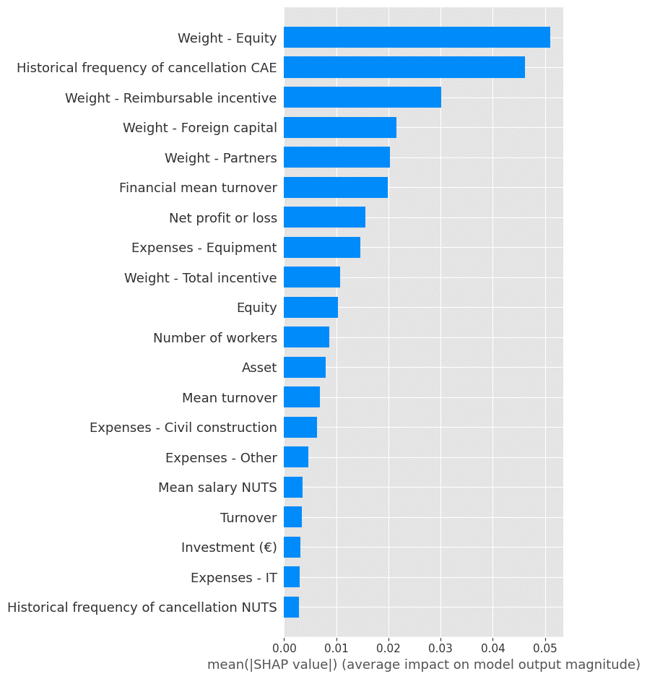
6 | SMOTE - equilíbrio na dist. Por dimensão |  |  | LR | 0.7 | 0.7 | 0.69 | 0.71 | 0.67 | 0.69 | 0.69 | 0.68 |  |  | 0.71 | 0.64 | 115 | 40 | 55 | 99 |  |  |  |  |  |  |  |  |  |  |  |  |  | 5 | 40 | 2.31 | "C": 0.1, "penalty": "l2" | train | 618 | 617 | train
6 | SMOTE - equilíbrio na dist. Por dimensão |  |  | MLP | 0.71 | 0.71 | 0.73 | 0.68 | 0.78 | 0.7 | 0.7 | 0.72 |  |  | 0.67 | 0.78 | 95 | 60 | 34 | 120 |  |  |  |  |  |  |  |  |  |  |  |  |  | 5 | 40 | 775 | "activation": "identity", "alpha": 0.001, "hidden_layer_sizes": [1, 3, 4], "learning_rate": "constant", "learning_rate_init": 0.1, "max_iter": 300, "solver": "adam" | test | 154 | 155 | test
6 | SMOTE - equilíbrio na dist. Por dimensão |  |  | RF | 0.78 | 0.78 | 0.78 | 0.76 | 0.8 | 0.79 | 0.79 | 0.79 |  |  | 0.78 | 0.79 | 121 | 34 | 32 | 122 |  |  |  |  |  |  |  |  |  |  |  |  |  | 5 | 40 | 118.23 | "bootstrap": true, "max_depth": 7, "min_samples_leaf": 1, "min_samples_split": 2, "min_weight_fraction_leaf": 0.1, "n_estimators": 20
6 | SMOTE - equilíbrio na dist. Por dimensão |  |  | XGBoost | 0.95 | 0.95 | 0.95 | 0.95 | 0.94 | 0.87 | 0.87 | 0.87 |  |  | 0.85 | 0.89 | 131 | 24 | 17 | 137 |  |  |  |  |  |  |  |  |  |  |  |  |  | 5 | 40 | 720.54 | "colsample_bytree": 0.8, "gamma": 0.2, "max_depth": 10, "min_child_weight": 2, "n_estimators": 50, "reg_alpha": 10, "reg_lambda": 2

7 | SMOTE - peq/méd empresas, equilíbrio na dist. Por dimensão |  |  | DT | 0.77 | 0.77 | 0.77 | 0.76 | 0.79 | 0.79 | 0.79 | 0.79 |  |  | 0.77 | 0.81 | 102 | 32 | 25 | 109 |  |  |  |  |  |  |  |  |  |  |  |  |  | 5 | 40 | 0.14 | max_depth: 3, "min_samples_leaf": 1 |  | cancel | closure
7 | SMOTE - peq/méd empresas, equilíbrio na dist. Por dimensão |  |  | GNB | 0.69 | 0.69 | 0.7 | 0.67 | 0.74 | 0.63 | 0.63 | 0.66 |  |  | 0.62 | 0.71 | 75 | 59 | 39 | 95 |  |  |  |  |  |  |  |  |  |  |  |  |  | 5 | 40 | 0.38 | "var_smoothing": 0.02848035868435802 | train | 534 | 534
7 | SMOTE - peq/méd empresas, equilíbrio na dist. Por dimensão |  |  | LR | 0.69 | 0.69 | 0.66 | 0.72 | 0.61 | 0.7 | 0.7 | 0.69 |  |  | 0.71 | 0.68 | 97 | 37 | 43 | 91 |  |  |  |  |  |  |  |  |  |  |  |  |  | 5 | 40 | 2.53 | "C": 0.1, "penalty": "l2" | test | 134 | 134
7 | SMOTE - peq/méd empresas, equilíbrio na dist. Por dimensão |  |  | MLP | 0.66 | 0.66 | 0.73 | 0.61 | 0.9 | 0.65 | 0.65 | 0.72 |  |  | 0.59 | 0.92 | 50 | 84 | 11 | 123 |  |  |  |  |  |  |  |  |  |  |  |  |  | 5 | 40 | 642.71 | "activation": "identity", "alpha": 0.01, "hidden_layer_sizes": [1, 3, 3], "learning_rate": "constant", "learning_rate_init": 0.3, "max_iter": 200, "solver": "adam"
7 | SMOTE - peq/méd empresas, equilíbrio na dist. Por dimensão |  |  | RF | 0.8 | 0.8 | 0.8 | 0.8 | 0.81 | 0.78 | 0.78 | 0.79 |  |  | 0.76 | 0.83 | 98 | 36 | 23 | 111 |  |  |  |  |  |  |  |  |  |  |  |  |  | 5 | 40 | 97.32 | "bootstrap": true, "max_depth": 7, "min_samples_leaf": 1, "min_samples_split": 2, "min_weight_fraction_leaf": 0.1, "n_estimators": 100
7 | SMOTE - peq/méd empresas, equilíbrio na dist. Por dimensão |  |  | XGBoost | 0.97 | 0.97 | 0.97 | 0.97 | 0.96 | 0.85 | 0.85 | 0.86 |  |  | 0.83 | 0.9 | 109 | 25 | 14 | 120 |  |  |  |  |  |  |  |  |  |  |  |  |  | 5 | 40 | 690.12 | "colsample_bytree": 1, "gamma": 1, "max_depth": 10, "min_child_weight": 2, "n_estimators": 50, "reg_alpha": 10, "reg_lambda": 2

8 | SMOTE - micro empresas, equilíbrio na dist. Por dimensão |  |  | DT | 0.8 | 0.8 | 0.79 | 0.8 | 0.78 | 0.69 | 0.69 | 0.68 |  |  | 0.7 | 0.67 | 15 | 6 | 7 | 14 |  |  |  |  |  |  |  |  |  |  |  |  |  | 5 | 40 | 0.14 | "max_depth": 3, "min_samples_leaf": 1
8 | SMOTE - micro empresas, equilíbrio na dist. Por dimensão |  |  | GNB | 0.61 | 0.61 | 0.48 | 0.73 | 0.36 | 0.67 | 0.67 | 0.59 |  |  | 0.77 | 0.48 | 18 | 3 | 11 | 10 |  |  |  |  |  |  |  |  |  |  |  |  |  | 5 | 40 | 0.38 | "var_smoothing": 0.02848035868435802 |  | cancel | closure
8 | SMOTE - micro empresas, equilíbrio na dist. Por dimensão |  |  | LR | 0.62 | 0.62 | 0.59 | 0.64 | 0.55 | 0.62 | 0.62 | 0.65 |  |  | 0.6 | 0.71 | 11 | 10 | 6 | 15 |  |  |  |  |  |  |  |  |  |  |  |  |  | 5 | 40 | 2.53 | "C": 0.1, "penalty": "l2" | train | 83 | 83
8 | SMOTE - micro empresas, equilíbrio na dist. Por dimensão |  |  | MLP | 0.5 | 0.5 | 0.67 | 0.5 | 1 | 0.5 | 0.5 | 0.67 |  |  | 0.5 | 1 | 0 | 21 | 0 | 21 |  |  |  |  |  |  |  |  |  |  |  |  |  | 5 | 40 | 642.71 | "activation": "identity", "alpha": 0.01, "hidden_layer_sizes": [1, 3, 3], "learning_rate": "constant", "learning_rate_init": 0.3, "max_iter": 200, "solver": "adam" | test | 21 | 21
8 | SMOTE - micro empresas, equilíbrio na dist. Por dimensão |  |  | RF | 0.82 | 0.82 | 0.82 | 0.82 | 0.82 | 0.76 | 0.76 | 0.75 |  |  | 0.79 | 0.71 | 17 | 4 | 6 | 15 |  |  |  |  |  |  |  |  |  |  |  |  |  | 5 | 40 | 97.32 | "bootstrap": true, "max_depth": 7, "min_samples_leaf": 1, "min_samples_split": 2, "min_weight_fraction_leaf": 0.1, "n_estimators": 100
8 | SMOTE - micro empresas, equilíbrio na dist. Por dimensão |  |  | XGBoost | 0.84 | 0.84 | 0.84 | 0.83 | 0.86 | 0.79 | 0.79 | 0.79 |  |  | 0.77 | 0.81 | 16 | 5 | 4 | 17 |  |  |  |  |  |  |  |  |  |  |  |  |  | 5 | 40 | 690.117 | "colsample_bytree": 1, "gamma": 1, "max_depth": 10, "min_child_weight": 2, "n_estimators": 50, "reg_alpha": 10, "reg_lambda": 2

9 | under - global mean - equilibrado pela dimensão da empresa |  |  | DT | 0.71 | 0.74 | 0.63 | 0.77 | 0.55 | 0.64 | 0.66 | 0.56 |  |  | 0.63 | 0.52 |  |  |  |  |  |  |  |  |  |  |  |  |  |  |  |  |  | 5 | 40
9 | under - global mean - equilibrado pela dimensão da empresa |  |  | GNB | 0.64 | 0.67 | 0.51 | 0.68 | 0.42 | 0.66 | 0.69 | 0.57 |  |  | 0.69 | 0.49 |  |  |  |  |  |  |  |  |  |  |  |  |  |  |  |  |  | 5 | 40 |  |  |  | cancel | closure
9 | under - global mean - equilibrado pela dimensão da empresa |  |  | LR | 0.61 | 0.66 | 0.46 | 0.67 | 0.35 | 0.65 | 0.68 | 0.53 |  |  | 0.70 | 0.43 |  |  |  |  |  |  |  |  |  |  |  |  |  |  |  |  |  | 5 | 40 |  |  | train | 154 | 213
9 | under - global mean - equilibrado pela dimensão da empresa |  |  | MLP | 0.63 | 0.67 | 0.39 | 0.43 | 0.36 | 0.61 | 0.65 | 0.38 |  |  | 0.37 | 0.39 |  |  |  |  |  |  |  |  |  |  |  |  |  |  |  |  |  | 5 | 40 |  |  | test | 38 | 54
9 | under - global mean - equilibrado pela dimensão da empresa |  |  | RF | 0.70 | 0.71 | 0.64 | 0.70 | 0.56 | 0.64 | 0.67 | 0.54 |  |  | 0.65 | 0.46 |  |  |  |  |  |  |  |  |  |  |  |  |  |  |  |  |  | 5 | 40
9 | under - global mean - equilibrado pela dimensão da empresa |  |  | XGBoost | 0.75 | 0.77 | 0.70 | 0.80 | 0.62 | 0.67 | 0.70 | 0.60 |  |  | 0.66 | 0.55 |  |  |  |  |  |  |  |  |  |  |  |  |  |  |  |  |  | 5 | 40
 |  |  |  |  |  |  |  |  |  |  |  |  |  |  |  |  |  |  |  |  |  |  |  |  |  |  |  |  |  |  |  |  |  |  |  |  |  |  | cancel | closure
9 | under - seed 20154 - equilibrado pela dimensão da empresa |  |  | DT | 0.72 | 0.76 | 0.64 | 0.85 | 0.51 | 0.66 | 0.68 | 0.57 |  |  | 0.66 | 0.5 | 44 | 10 | 19 | 19 |  |  |  |  |  |  |  |  |  |  |  |  |  |  |  |  |  | train | 154 | 213
9 | under - seed 20154 - equilibrado pela dimensão da empresa |  |  | GNB | 0.6 | 0.65 | 0.43 | 0.67 | 0.32 | 0.67 | 0.72 | 0.55 |  |  | 0.8 | 0.42 | 50 | 4 | 22 | 16 |  |  |  |  |  |  |  |  |  |  |  |  |  |  |  |  |  | test | 38 | 54
9 | under - seed 20154 - equilibrado pela dimensão da empresa |  |  | LR | 0.62 | 0.66 | 0.48 | 0.66 | 0.38 | 0.65 | 0.68 | 0.55 |  |  | 0.67 | 0.47 | 45 | 9 | 20 | 18
9 | under - seed 20154 - equilibrado pela dimensão da empresa |  |  | MLP | 0.71 | 0.73 | 0.65 | 0.72 | 0.58 | 0.71 | 0.72 | 0.67 |  |  | 0.65 | 0.68 | 40 | 14 | 12 | 26
9 | under - seed 20154 - equilibrado pela dimensão da empresa |  |  | RF | 0.71 | 0.64 | 0.77 | 0.55 | 0.71 | 0.6 | 0.63 | 0.5 |  |  | 0.57 | 0.45 | 41 | 13 | 21 | 17
9 | under - seed 20154 - equilibrado pela dimensão da empresa |  |  | XGBoost | 0.76 | 0.77 | 0.71 | 0.78 | 0.65 | 0.65 | 0.66 | 0.58 |  |  | 0.6 | 0.55 | 40 | 14 | 17 | 21

9 | under - seed 119694 - equilibrado pela dimensão da empresa |  |  | DT | 0.73 | 0.74 | 0.67 | 0.73 | 0.62 | 0.65 | 0.66 | 0.58 |  |  | 0.6 | 0.55 | 40 | 14 | 17 | 21 |  |  |  |  |  |  |  |  |  |  |  |  |  |  |  |  |  |  | cancel | closure
9 | under - seed 119694 - equilibrado pela dimensão da empresa |  |  | GNB | 0.66 | 0.68 | 0.58 | 0.65 | 0.52 | 0.65 | 0.66 | 0.58 |  |  | 0.6 | 0.55 | 40 | 14 | 17 | 21 |  |  |  |  |  |  |  |  |  |  |  |  |  |  |  |  |  | train | 154 | 213
9 | under - seed 119694 - equilibrado pela dimensão da empresa |  |  | LR | 0.6 | 0.65 | 0.44 | 0.65 | 0.34 | 0.65 | 0.68 | 0.52 |  |  | 0.7 | 0.42 | 47 | 7 | 22 | 16 |  |  |  |  |  |  |  |  |  |  |  |  |  |  |  |  |  | test | 38 | 54
9 | under - seed 119694 - equilibrado pela dimensão da empresa |  |  | MLP | 0.5 | 0.58 | 0 | 0 | 0 | 0.5 | 0.59 | 0 |  |  | 0 | 0 | 54 | 0 | 38 | 0
9 | under - seed 119694 - equilibrado pela dimensão da empresa |  |  | RF | 0.71 | 0.73 | 0.63 | 0.76 | 0.53 | 0.64 | 0.67 | 0.53 |  |  | 0.65 | 0.45 | 45 | 9 | 21 | 17
9 | under - seed 119694 - equilibrado pela dimensão da empresa |  |  | XGBoost | 0.79 | 0.81 | 0.74 | 0.87 | 0.64 | 0.72 | 0.74 | 0.65 |  |  | 0.73 | 0.58 | 46 | 8 | 16 | 22

9 | under - seed 4494196 - equilibrado pela dimensão da empresa |  |  | DT | 0.69 | 0.71 | 0.64 | 0.67 | 0.61 | 0.62 | 0.62 | 0.57 |  |  | 0.53 | 0.61 | 34 | 20 | 15 | 23
9 | under - seed 4494196 - equilibrado pela dimensão da empresa |  |  | GNB | 0.61 | 0.65 | 0.43 | 0.7 | 0.31 | 0.62 | 0.66 | 0.49 |  |  | 0.65 | 0.39 | 46 | 8 | 23 | 15 |  |  |  |  |  |  |  |  |  |  |  |  |  |  |  |  |  |  | cancel | closure
9 | under - seed 4494196 - equilibrado pela dimensão da empresa |  |  | LR | 0.62 | 0.65 | 0.48 | 0.65 | 0.38 | 0.6 | 0.63 | 0.48 |  |  | 0.57 | 0.42 | 42 | 12 | 22 | 16 |  |  |  |  |  |  |  |  |  |  |  |  |  |  |  |  |  | train | 154 | 213
9 | under - seed 4494196 - equilibrado pela dimensão da empresa |  |  | MLP | 0.7 | 0.73 | 0.61 | 0.76 | 0.51 | 0.67 | 0.7 | 0.6 |  |  | 0.66 | 0.55 | 43 | 11 | 17 | 21 |  |  |  |  |  |  |  |  |  |  |  |  |  |  |  |  |  | test | 38 | 54
9 | under - seed 4494196 - equilibrado pela dimensão da empresa |  |  | RF | 0.67 | 0.71 | 0.57 | 0.73 | 0.47 | 0.65 | 0.68 | 0.55 |  |  | 0.67 | 0.47 | 45 | 9 | 20 | 18
9 | under - seed 4494196 - equilibrado pela dimensão da empresa |  |  | XGBoost | 0.76 | 0.78 | 0.71 | 0.8 | 0.64 | 0.67 | 0.7 | 0.59 |  |  | 0.67 | 0.53 | 44 | 10 | 18 | 20

9 | under - seed 5369612 - equilibrado pela dimensão da empresa |  |  | DT | 0.68 | 0.73 | 0.56 | 0.86 | 0.42 | 0.69 | 0.73 | 0.58 |  |  | 0.81 | 0.45 | 50 | 4 | 21 | 17
9 | under - seed 5369612 - equilibrado pela dimensão da empresa |  |  | GNB | 0.65 | 0.69 | 0.53 | 0.71 | 0.42 | 0.71 | 0.74 | 0.62 |  |  | 0.77 | 0.53 | 48 | 6 | 18 | 20
9 | under - seed 5369612 - equilibrado pela dimensão da empresa |  |  | LR | 0.62 | 0.67 | 0.46 | 0.72 | 0.34 | 0.68 | 0.73 | 0.56 |  |  | 0.84 | 0.42 | 51 | 3 | 22 | 16
9 | under - seed 5369612 - equilibrado pela dimensão da empresa |  |  | MLP | 0.5 | 0.58 | 0 | 0 | 0 | 0.5 | 0.59 | 0 |  |  | 0 | 0 | 54 | 0 | 38 | 0 |  |  |  |  |  |  |  |  |  |  |  |  |  |  |  |  |  |  | cancel | closure
9 | under - seed 5369612 - equilibrado pela dimensão da empresa |  |  | RF | 0.69 | 0.72 | 0.61 | 0.74 | 0.53 | 0.67 | 0.71 | 0.56 |  |  | 0.74 | 0.45 | 48 | 6 | 21 | 17 |  |  |  |  |  |  |  |  |  |  |  |  |  |  |  |  |  | train | 154 | 213
9 | under - seed 5369612 - equilibrado pela dimensão da empresa |  |  | XGBoost | 0.75 | 0.77 | 0.7 | 0.77 | 0.64 | 0.72 | 0.75 | 0.66 |  |  | 0.76 | 0.58 | 47 | 7 | 16 | 22 |  |  |  |  |  |  |  |  |  |  |  |  |  |  |  |  |  | test | 38 | 54

9 | under - seed 8159228 - equilibrado pela dimensão da empresa |  |  | DT | 0.72 | 0.74 | 0.66 | 0.74 | 0.6 | 0.6 | 0.62 | 0.52 |  |  | 0.54 | 0.5 | 38 | 16 | 19 | 19
9 | under - seed 8159228 - equilibrado pela dimensão da empresa |  |  | GNB | 0.67 | 0.69 | 0.59 | 0.68 | 0.51 | 0.67 | 0.68 | 0.59 |  |  | 0.64 | 0.55 | 42 | 12 | 17 | 21
9 | under - seed 8159228 - equilibrado pela dimensão da empresa |  |  | LR | 0.6 | 0.65 | 0.44 | 0.65 | 0.33 | 0.65 | 0.68 | 0.52 |  |  | 0.7 | 0.42 | 47 | 7 | 22 | 16 |  |  |  |  |  |  |  |  |  |  |  |  |  |  |  |  |  |  | cancel | closure
9 | under - seed 8159228 - equilibrado pela dimensão da empresa |  |  | MLP | 0.74 | 0.74 | 0.7 | 0.68 | 0.73 | 0.66 | 0.65 | 0.63 |  |  | 0.56 | 0.71 | 33 | 21 | 11 | 27 |  |  |  |  |  |  |  |  |  |  |  |  |  |  |  |  |  | train | 154 | 213
9 | under - seed 8159228 - equilibrado pela dimensão da empresa |  |  | RF | 0.7 | 0.73 | 0.63 | 0.73 | 0.55 | 0.64 | 0.67 | 0.55 |  |  | 0.64 | 0.47 | 44 | 10 | 20 | 18 |  |  |  |  |  |  |  |  |  |  |  |  |  |  |  |  |  | test | 38 | 54
9 | under - seed 8159228 - equilibrado pela dimensão da empresa |  |  | XGBoost | 0.7 | 0.73 | 0.62 | 0.76 | 0.53 | 0.61 | 0.63 | 0.53 |  |  | 0.56 | 0.5 | 39 | 15 | 19 | 19

10 | SMOTE - instâncias criadas apenas em treino |  |  | DT | 0.61 | 0.65 | 0.4 | 0.81 | 0.26 | 0.74 | 0.89 | 0.64 |  |  | 0.93 | 0.48 | 230 | 2 | 30 | 28
10 | SMOTE - instâncias criadas apenas em treino |  |  | GNB | 0.71 | 0.7 | 0.69 | 0.63 | 0.77 | 0.72 | 0.67 | 0.49 |  |  | 0.35 | 0.81 | 146 | 86 | 11 | 47
10 | SMOTE - instâncias criadas apenas em treino |  |  | LR | 0.72 | 0.73 | 0.67 | 0.75 | 0.6 | 0.69 | 0.75 | 0.49 |  |  | 0.41 | 0.6 | 182 | 50 | 23 | 35
10 | SMOTE - instâncias criadas apenas em treino |  |  | MLP | 0.75 | 0.75 | 0.72 | 0.72 | 0.73 | 0.74 | 0.74 | 0.53 |  |  | 0.42 | 0.74 | 172 | 60 | 15 | 43
10 | SMOTE - instâncias criadas apenas em treino |  |  | RF | 0.78 | 0.79 | 0.75 | 0.82 | 0.69 | 0.75 | 0.82 | 0.59 |  |  | 0.54 | 0.64 | 201 | 31 | 21 | 37
10 | SMOTE - instâncias criadas apenas em treino |  |  | XGBoost | 0.92 | 0.93 | 0.91 | 0.95 | 0.88 | 0.71 | 0.8 | 0.53 |  |  | 0.51 | 0.55 | 201 | 31 | 26 | 32
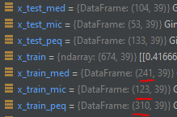
11 | SMOTE - instâncias criadas apenas em treino e para médias e pequenas empresas |  |  | DT | 0.56 | 0.6 | 0.25 | 0.76 | 0.15 | 0.73 | 0.9 | 0.6 |  |  | 0.81 | 0.47 | 197 | 4 | 19 | 17
11 | SMOTE - instâncias criadas apenas em treino e para médias e pequenas empresas |  |  | GNB | 0.67 | 0.65 | 0.68 | 0.57 | 0.84 | 0.67 | 0.54 | 0.36 |  |  | 0.23 | 0.86 | 98 | 103 | 5 | 31
11 | SMOTE - instâncias criadas apenas em treino e para médias e pequenas empresas |  |  | LR | 0.67 | 0.69 | 0.58 | 0.73 | 0.48 | 0.59 | 0.73 | 0.31 |  |  | 0.25 | 0.39 | 160 | 41 | 22 | 14
11 | SMOTE - instâncias criadas apenas em treino e para médias e pequenas empresas |  |  | MLP | 0.77 | 0.77 | 0.75 | 0.73 | 0.77 | 0.63 | 0.7 | 0.35 |  |  | 0.26 | 0.53 | 148 | 53 | 17 | 19
11 | SMOTE - instâncias criadas apenas em treino e para médias e pequenas empresas |  |  | RF | 0.8 | 0.81 | 0.77 | 0.82 | 0.73 | 0.63 | 0.78 | 0.37 |  |  | 0.33 | 0.42 | 170 | 31 | 21 | 15
11 | SMOTE - instâncias criadas apenas em treino e para médias e pequenas empresas |  |  | XGBoost | 0.95 | 0.95 | 0.94 | 0.96 | 0.92 | 0.62 | 0.8 | 0.36 |  |  | 0.35 | 0.36 | 177 | 24 | 23 | 13

12 | SMOTE - Garantindo a % de empresas de peq, méd, micro empresas tanto em teste como em treino |  |  | DT | 0.68 | 0.7 | 0.56 | 0.83 | 0.42 | 0.77 | 0.89 | 0.68 |  |  | 0.85 | 0.57 | 226 | 6 | 25 | 33
12 | SMOTE - Garantindo a % de empresas de peq, méd, micro empresas tanto em teste como em treino |  |  | GNB | 0.72 | 0.71 | 0.7 | 0.64 | 0.77 | 0.74 | 0.68 | 0.52 |  |  | 0.37 | 0.84 | 149 | 83 | 9 | 49
12 | SMOTE - Garantindo a % de empresas de peq, méd, micro empresas tanto em teste como em treino |  |  | LR | 0.7 | 0.72 | 0.64 | 0.72 | 0.58 | 0.73 | 0.78 | 0.54 |  |  | 0.46 | 0.66 | 187 | 45 | 20 | 38
12 | SMOTE - Garantindo a % de empresas de peq, méd, micro empresas tanto em teste como em treino |  |  | MLP | 0.5 | 0.56 | 0 | 0 | 0 | 0.5 | 0.8 | 0 |  |  | 0 | 0 | 232 | 0 | 58 | 0
12 | SMOTE - Garantindo a % de empresas de peq, méd, micro empresas tanto em teste como em treino |  |  | RF | 0.8 | 0.81 | 0.76 | 0.83 | 0.7 | 0.77 | 0.84 | 0.62 |  |  | 0.61 | 0.64 | 208 | 24 | 21 | 37
12 | SMOTE - Garantindo a % de empresas de peq, méd, micro empresas tanto em teste como em treino |  |  | XGBoost | 0.82 | 0.83 | 0.79 | 0.84 | 0.74 | 0.7 | 0.81 | 0.53 |  |  | 0.54 | 0.52 | 206 | 26 | 28 | 30

12 | Otimização manual da exp 10 |  |  | DT | 0.65 | 0.68 | 0.51 | 0.8 | 0.38 | 0.77 | 0.88 | 0.66 |  |  | 0.79 | 0.57 | 223 | 9 | 25 | 33
12 | Otimização manual da exp 10 |  |  | GNB | 0.73 | 0.74 | 0.67 | 0.8 | 0.57 | 0.72 | 0.79 | 0.54 |  |  | 0.49 | 0.6 | 195 | 37 | 23 | 35
12 | Otimização manual da exp 10 |  |  | LR | 0.68 | 0.7 | 0.59 | 0.74 | 0.49 | 0.7 | 0.78 | 0.5 |  |  | 0.46 | 0.55 | 195 | 37 | 26 | 32
12 | Otimização manual da exp 10 |  |  | MLP | 0.5 | 0.56 | 0 | 0 | 0 | 0.5 | 0.8 | 0 |  |  | 0 | 0 | 232 | 0 | 58 | 0
12 | Otimização manual da exp 10 |  |  | RF | 0.77 | 0.78 | 0.73 | 0.8 | 0.68 | 0.73 | 0.82 | 0.57 |  |  | 0.55 | 0.59 | 204 | 28 | 24 | 34
12 | Otimização manual da exp 10 |  |  | XGBoost | 0.77 | 0.79 | 0.72 | 0.87 | 0.62 | 0.62 | 0.8 | 0.39 |  |  | 0.49 | 0.33 | 212 | 20 | 39 | 19

13 | Otimização manual da exp 10 |  |  | DT | 0.66 | 0.69 | 0.55 | 0.78 | 0.42 | 0.93 | 0.97 | 0.93 |  |  | 1 | 0.86 | 232 | 0 | 8 | 50
13 | Otimização manual da exp 10 |  |  | GNB | 0.73 | 0.74 | 0.66 | 0.8 | 0.57 | 0.72 | 0.79 | 0.54 |  |  | 0.49 | 0.6 | 195 | 37 | 23 | 35
13 | Otimização manual da exp 10 |  |  | LR | 0.5 | 0.56 | 0 | 0 | 0 | 0.5 | 0.8 | 0 |  |  | 0 | 0 | 231 | 1 | 58 | 0
13 | Otimização manual da exp 10 |  |  | MLP | 0.72 | 0.73 | 0.69 | 0.7 | 0.67 | 0.75 | 0.76 | 0.55 |  |  | 0.44 | 0.74 | 178 | 54 | 15 | 43
13 | Otimização manual da exp 10 |  |  | RF | 0.7 | 0.72 | 0.65 | 0.72 | 0.58 | 0.65 | 0.78 | 0.44 |  |  | 0.45 | 0.43 | 202 | 30 | 33 | 25
13 | Otimização manual da exp 10 |  |  | XGBoost | 0.77 | 0.79 | 0.72 | 0.87 | 0.62 | 0.62 | 0.8 | 0.39 |  |  | 0.49 | 0.33 | 212 | 20 | 39 | 19

14 | Otimização manual da exp 10 - final |  |  | DT | 0.67 | 0.7 | 0.56 | 0.79 | 0.43 | 0.93 | 0.97 | 0.93 |  |  | 1 | 0.86 | 232 | 0 | 8 | 50
14 | Otimização manual da exp 10 - final |  |  | GNB | 0.73 | 0.74 | 0.66 | 0.8 | 0.57 | 0.72 | 0.79 | 0.54 |  |  | 0.49 | 0.6 | 195 | 37 | 23 | 35
14 | Otimização manual da exp 10 - final |  |  | LR | 0.78 | 0.78 | 0.75 | 0.76 | 0.74 | 0.75 | 0.76 | 0.55 |  |  | 0.44 | 0.72 | 178 | 54 | 16 | 42
14 | Otimização manual da exp 10 - final |  |  | MLP | 0.76 | 0.76 | 0.73 | 0.75 | 0.71 | 0.74 | 0.76 | 0.54 |  |  | 0.44 | 0.71 | 179 | 53 | 17 | 41
14 | Otimização manual da exp 10 - final |  |  | RF | 0.69 | 0.7 | 0.64 | 0.69 | 0.61 | 0.66 | 0.76 | 0.45 |  |  | 0.41 | 0.5 | 190 | 42 | 29 | 29
14 | Otimização manual da exp 10 - final |  |  | XGBoost | 0.96 | 0.96 | 0.96 | 0.97 | 0.94 | 0.7 | 0.82 | 0.53 |  |  | 0.57 | 0.5 | 210 | 22 | 29 | 29

15 | Média global - Melhores hiperparâmetros entre exp 14 e 12 |  |  | DT | 0.65 | 0.70 | 0.51 | 0.72 | 0.40 | 0.91 | 0.97 | 0.91 |  |  | 1.00 | 0.83
15 | Média global - Melhores hiperparâmetros entre exp 14 e 12 |  |  | GNB | 0.72 | 0.76 | 0.64 | 0.73 | 0.58 | 0.70 | 0.80 | 0.51 |  |  | 0.50 | 0.54
15 | Média global - Melhores hiperparâmetros entre exp 14 e 12 |  |  | LR | 0.76 | 0.80 | 0.70 | 0.75 | 0.67 | 0.70 | 0.77 | 0.49 |  |  | 0.48 | 0.59
15 | Média global - Melhores hiperparâmetros entre exp 14 e 12 |  |  | MLP | 0.75 | 0.79 | 0.69 | 0.74 | 0.66 | 0.70 | 0.77 | 0.49 |  |  | 0.47 | 0.58
15 | Média global - Melhores hiperparâmetros entre exp 14 e 12 |  |  | RF | 0.74 | 0.80 | 0.66 | 0.81 | 0.59 | 0.70 | 0.81 | 0.50 |  |  | 0.57 | 0.52
15 | Média global - Melhores hiperparâmetros entre exp 14 e 12 |  |  | XGBoost | 0.87 | 0.90 | 0.84 | 0.92 | 0.79 | 0.69 | 0.81 | 0.51 |  |  | 0.53 | 0.50

15 | Melhores hiperparâmetros entre exp 14 e 12. seed - 0 |  |  | DT | 0.67 | 0.69 | 0.56 | 0.78 | 0.43 | 0.93 | 0.97 | 0.93 |  |  | 1 | 0.86 | 232 | 0 | 0 | 50
15 | Melhores hiperparâmetros entre exp 14 e 12. seed - 0 |  |  | GNB | 0.73 | 0.74 | 0.66 | 0.8 | 0.57 | 0.72 | 0.79 | 0.54 |  |  | 0.49 | 0.6 | 195 | 37 | 23 | 35
15 | Melhores hiperparâmetros entre exp 14 e 12. seed - 0 |  |  | LR | 0.78 | 0.78 | 0.75 | 0.76 | 0.74 | 0.75 | 0.76 | 0.55 |  |  | 0.44 | 0.72 | 178 | 54 | 16 | 42
15 | Melhores hiperparâmetros entre exp 14 e 12. seed - 0 |  |  | MLP | 0.77 | 0.78 | 0.74 | 0.75 | 0.74 | 0.75 | 0.76 | 0.55 |  |  | 0.44 | 0.72 | 179 | 53 | 16 | 42
15 | Melhores hiperparâmetros entre exp 14 e 12. seed - 0 |  |  | RF | 0.78 | 0.79 | 0.74 | 0.8 | 0.69 | 0.7 | 0.81 | 0.52 |  |  | 0.52 | 0.52 | 204 | 28 | 28 | 30
15 | Melhores hiperparâmetros entre exp 14 e 12. seed - 0 |  |  | XGBoost | 0.91 | 0.91 | 0.9 | 0.94 | 0.87 | 0.7 | 0.81 | 0.52 |  |  | 0.53 | 0.52 | 205 | 27 | 28 | 30

15 | Melhores hiperparâmetros entre exp 14 e 12. seed - 351872 |  |  | DT | 0.61 | 0.64 | 0.48 | 0.67 | 0.38 | 0.96 | 0.98 | 0.96 |  |  | 0.98 | 0.93 | 231 | 1 | 4 | 54
15 | Melhores hiperparâmetros entre exp 14 e 12. seed - 351872 |  |  | GNB | 0.73 | 0.74 | 0.68 | 0.75 | 0.62 | 0.7 | 0.8 | 0.52 |  |  | 0.5 | 0.53 | 201 | 31 | 27 | 31
15 | Melhores hiperparâmetros entre exp 14 e 12. seed - 351872 |  |  | LR | 0.79 | 0.79 | 0.76 | 0.76 | 0.76 | 0.68 | 0.73 | 0.47 |  |  | 0.39 | 0.6 | 177 | 55 | 23 | 35
15 | Melhores hiperparâmetros entre exp 14 e 12. seed - 351872 |  |  | MLP | 0.78 | 0.78 | 0.76 | 0.76 | 0.75 | 0.69 | 0.74 | 0.48 |  |  | 0.4 | 0.59 | 182 | 50 | 24 | 34
15 | Melhores hiperparâmetros entre exp 14 e 12. seed - 351872 |  |  | RF | 0.79 | 0.8 | 0.76 | 0.82 | 0.71 | 0.7 | 0.79 | 0.51 |  |  | 0.48 | 0.55 | 197 | 35 | 26 | 32
15 | Melhores hiperparâmetros entre exp 14 e 12. seed - 351872 |  |  | XGBoost | 0.91 | 0.91 | 0.9 | 0.92 | 0.88 | 0.72 | 0.8 | 0.54 |  |  | 0.49 | 0.6 | 196 | 36 | 23 | 35

15 | Melhores hiperparâmetros entre exp 14 e 12. seed - 90415 |  |  | DT | 0.63 | 0.66 | 0.48 | 0.77 | 0.35 | 0.91 | 0.97 | 0.91 |  |  | 1 | 0.83 | 232 | 0 | 10 | 48
15 | Melhores hiperparâmetros entre exp 14 e 12. seed - 90415 |  |  | GNB | 0.74 | 0.76 | 0.7 | 0.77 | 0.64 | 0.7 | 0.76 | 0.5 |  |  | 0.43 | 0.6 | 185 | 47 | 23 | 35
15 | Melhores hiperparâmetros entre exp 14 e 12. seed - 90415 |  |  | LR | 0.78 | 0.79 | 0.76 | 0.76 | 0.75 | 0.73 | 0.76 | 0.53 |  |  | 0.43 | 0.69 | 179 | 53 | 18 | 40
15 | Melhores hiperparâmetros entre exp 14 e 12. seed - 90415 |  |  | MLP | 0.77 | 0.77 | 0.74 | 0.75 | 0.74 | 0.71 | 0.72 | 0.5 |  |  | 0.39 | 0.69 | 169 | 63 | 18 | 40
15 | Melhores hiperparâmetros entre exp 14 e 12. seed - 90415 |  |  | RF | 0.77 | 0.78 | 0.73 | 0.79 | 0.68 | 0.73 | 0.77 | 0.53 |  |  | 0.45 | 0.66 | 185 | 47 | 20 | 38
15 | Melhores hiperparâmetros entre exp 14 e 12. seed - 90415 |  |  | XGBoost | 0.91 | 0.91 | 0.9 | 0.94 | 0.87 | 0.73 | 0.82 | 0.56 |  |  | 0.54 | 0.59 | 203 | 29 | 24 | 34

15 | Melhores hiperparâmetros entre exp 14 e 12. seed - 727724 |  |  | DT | 0.68 | 0.7 | 0.58 | 0.8 | 0.45 | 0.85 | 0.94 | 0.83 |  |  | 1 | 0.71 | 232 | 0 | 17 | 41
15 | Melhores hiperparâmetros entre exp 14 e 12. seed - 727724 |  |  | GNB | 0.72 | 0.73 | 0.66 | 0.76 | 0.58 | 0.73 | 0.82 | 0.57 |  |  | 0.55 | 0.59 | 204 | 28 | 24 | 34
15 | Melhores hiperparâmetros entre exp 14 e 12. seed - 727724 |  |  | LR | 0.79 | 0.79 | 0.76 | 0.78 | 0.75 | 0.74 | 0.79 | 0.55 |  |  | 0.48 | 0.66 | 191 | 41 | 20 | 38
15 | Melhores hiperparâmetros entre exp 14 e 12. seed - 727724 |  |  | MLP | 0.78 | 0.79 | 0.76 | 0.77 | 0.74 | 0.73 | 0.79 | 0.54 |  |  | 0.48 | 0.62 | 193 | 39 | 22 | 36
15 | Melhores hiperparâmetros entre exp 14 e 12. seed - 727724 |  |  | RF | 0.79 | 0.8 | 0.75 | 0.82 | 0.69 | 0.73 | 0.82 | 0.57 |  |  | 0.55 | 0.59 | 204 | 28 | 24 | 34
15 | Melhores hiperparâmetros entre exp 14 e 12. seed - 727724 |  |  | XGBoost | 0.91 | 0.91 | 0.9 | 0.93 | 0.87 | 0.68 | 0.8 | 0.5 |  |  | 0.51 | 0.48 | 205 | 27 | 30 | 28

15 | Melhores hiperparâmetros entre exp 14 e 12. seed - 467374 |  |  | DT | 0.66 | 0.82 | 0.46 | 0.57 | 0.39 | 0.92 | 0.97 | 0.92 |  |  | 1 | 0.84 | 232 | 0 | 9 | 49
15 | Melhores hiperparâmetros entre exp 14 e 12. seed - 467374 |  |  | GNB | 0.68 | 0.83 | 0.51 | 0.58 | 0.48 | 0.65 | 0.81 | 0.44 |  |  | 0.52 | 0.38 | 212 | 20 | 36 | 22
15 | Melhores hiperparâmetros entre exp 14 e 12. seed - 467374 |  |  | LR | 0.66 | 0.84 | 0.47 | 0.7 | 0.36 | 0.61 | 0.82 | 0.37 |  |  | 0.65 | 0.26 | 224 | 8 | 43 | 15
15 | Melhores hiperparâmetros entre exp 14 e 12. seed - 467374 |  |  | MLP | 0.65 | 0.84 | 0.46 | 0.67 | 0.35 | 0.61 | 0.82 | 0.37 |  |  | 0.65 | 0.26 | 224 | 8 | 43 | 15
15 | Melhores hiperparâmetros entre exp 14 e 12. seed - 467374 |  |  | RF | 0.59 | 0.83 | 0.3 | 0.81 | 0.19 | 0.62 | 0.84 | 0.39 |  |  | 0.83 | 0.26 | 229 | 3 | 43 | 15
15 | Melhores hiperparâmetros entre exp 14 e 12. seed - 467374 |  |  | XGBoost | 0.73 | 0.88 | 0.61 | 0.88 | 0.47 | 0.64 | 0.82 | 0.42 |  |  | 0.59 | 0.33 | 219 | 13 | 39 | 19

16 | baseline com hiperparâmetros exp 15 |  |  | DT | 0.64 | 0.81 | 0.44 | 0.54 | 0.37 | 0.92 | 0.97 | 0.92 |  |  | 1 | 0.84 | 232 | 0 | 9 | 49
16 | baseline com hiperparâmetros exp 15 |  |  | GNB | 0.68 | 0.83 | 0.51 | 0.58 | 0.45 | 0.65 | 0.81 | 0.44 |  |  | 0.52 | 0.38 | 212 | 20 | 36 | 22
16 | baseline com hiperparâmetros exp 15 |  |  | LR | 0.66 | 0.84 | 0.47 | 0.7 | 0.36 | 0.61 | 0.82 | 0.37 |  |  | 0.65 | 0.26 | 224 | 8 | 43 | 15
16 | baseline com hiperparâmetros exp 15 |  |  | MLP | 0.5 | 0.2 | 0.33 | 0.2 | 1 | 0.5 | 0.2 | 0.33 |  |  | 0.2 | 1 | 1 | 231 | 0 | 58
16 | baseline com hiperparâmetros exp 15 |  |  | RF | 0.6 | 0.83 | 0.34 | 0.81 | 0.22 | 0.59 | 0.83 | 0.31 |  |  | 0.79 | 0.19 | 229 | 3 | 47 | 11
16 | baseline com hiperparâmetros exp 15 |  |  | XGBoost | 0.75 | 0.89 | 0.64 | 0.86 | 0.51 | 0.63 | 0.82 | 0.4 |  |  | 0.58 | 0.31 | 219 | 13 | 40 | 18

X | Experiência com o pipeline do Alberto |  |  | dt | - | - | - | - | - | 0.65 | 0.84 | 0.44 |  |  | 0.56 | 0.36 |  |  |  |  |  |  |  |  |  |  |  |  |  |  |  |  |  | 5 | 39
X | Experiência com o pipeline do Alberto |  |  | dt | - | - | - | - | - | 0.61 | 0.82 | 0.35 |  |  | 0.47 | 0.28 |  |  |  |  |  |  |  |  |  |  |  |  |  |  |  |  |  | 5 | 39
X | Experiência com o pipeline do Alberto |  |  | svm | - | - | - | - | - | 0.64 | 0.87 | 0.40 |  |  | 0.50 | 0.33 |  |  |  |  |  |  |  |  |  |  |  |  |  |  |  |  |  | 5 | 39
X | Experiência com o pipeline do Alberto |  |  | rf | - | - | - | - | - | 0.59 | 0.87 | 0.30 |  |  | 0.44 | 0.22 |  |  |  |  |  |  |  |  |  |  |  |  |  |  |  |  |  | 5 | 39
X | Experiência com o pipeline do Alberto |  |  | lr | - | - | - | - | - | 0.63 | 0.85 | 0.35 |  |  | 0.38 | 0.33 |  |  |  |  |  |  |  |  |  |  |  |  |  |  |  |  |  | 5 | 39
X | Experiência com o pipeline do Alberto |  |  | xgb | - | - | - | - | - | 0.64 | 0.87 | 0.39 |  |  | 0.46 | 0.33 |  |  |  |  |  |  |  |  |  |  |  |  |  |  |  |  |  | 5 | 39

17 | Méd. Global - Exp. Com reg. IES removidos e samplers | None | - | DT | 0.70 | 0.82 | 0.56 | 0.85 | 0.42 | 0.62 | 0.76 | 0.42 |  |  | 0.64 | 0.32 | 220 | 16 | 60 | 28 | 550 | 202 | 550 | 202 | 236 | 88 | 0.542 | 0.018 | 0 | 0 | 0 | 0 | 0
17 | Méd. Global - Exp. Com reg. IES removidos e samplers | None | - | GNB | 0.71 | 0.66 | 0.56 | 0.43 | 0.82 | 0.72 | 0.67 | 0.58 |  |  | 0.44 | 0.83 | 144 | 92 | 15 | 73 | 550 | 202 | 550 | 202 | 236 | 88 | 0.029 | 0.016 | 0 | 0 | 0 | 0 | 0
17 | Méd. Global - Exp. Com reg. IES removidos e samplers | None | - | LR | 0.64 | 0.80 | 0.46 | 0.81 | 0.32 | 0.62 | 0.77 | 0.42 |  |  | 0.70 | 0.30 | 225 | 11 | 62 | 26 | 550 | 202 | 550 | 202 | 236 | 88 | 5.364 | 0.016 | 0 | 0 | 0 | 0 | 0
17 | Méd. Global - Exp. Com reg. IES removidos e samplers | None | - | MLP | 0.71 | 0.83 | 0.54 | 0.84 | 0.45 | 0.66 | 0.78 | 0.47 |  |  | 0.67 | 0.41 | 218 | 18 | 52 | 36 | 550 | 202 | 550 | 202 | 236 | 88 | 36.130 | 0.083 | 0 | 0 | 0 | 0 | 0
17 | Méd. Global - Exp. Com reg. IES removidos e samplers | None | - | RF | 0.90 | 0.95 | 0.89 | 1.00 | 0.80 | 0.73 | 0.82 | 0.62 |  |  | 0.71 | 0.55 | 216 | 20 | 40 | 48 | 550 | 202 | 550 | 202 | 236 | 88 | 310.121 | 0.292 | 0 | 0 | 0 | 0 | 0
17 | Méd. Global - Exp. Com reg. IES removidos e samplers | None | - | XGBoost | 0.86 | 0.92 | 0.84 | 0.98 | 0.73 | 0.71 | 0.80 | 0.59 |  |  | 0.68 | 0.52 | 214 | 22 | 42 | 46 | 550 | 202 | 550 | 202 | 236 | 88 | 411.678 | 0.626 | 0 | 0 | 0 | 0 | 0

17 | Exp. Com reg. IES removidos e samplers | None | 0 | dt | 0.65 | 0.81 | 0.47 | 0.88 | 0.32 | 0.61 | 0.76 | 0.38 |  |  | 0.65 | 0.27 | 223 | 13 | 64 | 24 | 550 | 202 | 550 | 202 | 236 | 88 | 0.542493 | 0.016015 | 0 | 0 | 0 | 0 | 0
17 | Exp. Com reg. IES removidos e samplers | None | 0 | gnb | 0.71 | 0.66 | 0.56 | 0.43 | 0.82 | 0.72 | 0.67 | 0.58 |  |  | 0.44 | 0.83 | 144 | 92 | 15 | 73 | 550 | 202 | 550 | 202 | 236 | 88 | 0.029028 | 0.015015 | 0 | 0 | 0 | 0 | 0
17 | Exp. Com reg. IES removidos e samplers | None | 0 | lr | 0.64 | 0.80 | 0.46 | 0.81 | 0.32 | 0.62 | 0.77 | 0.42 |  |  | 0.70 | 0.30 | 225 | 11 | 62 | 26 | 550 | 202 | 550 | 202 | 236 | 88 | 5.363869 | 0.017016 | 0 | 0 | 0 | 0 | 0
17 | Exp. Com reg. IES removidos e samplers | None | 0 | mlp | 0.77 | 0.85 | 0.68 | 0.79 | 0.60 | 0.72 | 0.79 | 0.59 |  |  | 0.63 | 0.56 | 207 | 29 | 39 | 49 | 550 | 202 | 550 | 202 | 236 | 88 | 36.1298 | 0.105094 | 0 | 0 | 0 | 0 | 0
17 | Exp. Com reg. IES removidos e samplers | None | 0 | rf | 0.90 | 0.95 | 0.89 | 1.00 | 0.80 | 0.74 | 0.82 | 0.62 |  |  | 0.71 | 0.56 | 216 | 20 | 39 | 49 | 550 | 202 | 550 | 202 | 236 | 88 | 310.120531 | 0.304277 | 0 | 0 | 0 | 0 | 0
17 | Exp. Com reg. IES removidos e samplers | None | 0 | xgb | 0.86 | 0.92 | 0.84 | 0.98 | 0.73 | 0.71 | 0.80 | 0.59 |  |  | 0.68 | 0.52 | 214 | 22 | 42 | 46 | 550 | 202 | 550 | 202 | 236 | 88 | 411.677724 | 0.589535 | 0 | 0 | 0 | 0 | 0

17 | Exp. Com reg. IES removidos e samplers | None | 351872 | dt | 0.72 | 0.84 | 0.61 | 0.87 | 0.47 | 0.65 | 0.79 | 0.48 |  |  | 0.71 | 0.36 | 223 | 13 | 56 | 32 | 550 | 202 | 550 | 202 | 236 | 88 | 0.542493 | 0.018016 | 0 | 0 | 0 | 0 | 0
17 | Exp. Com reg. IES removidos e samplers | None | 351872 | gnb | 0.71 | 0.66 | 0.56 | 0.43 | 0.82 | 0.72 | 0.67 | 0.58 |  |  | 0.44 | 0.83 | 144 | 92 | 15 | 73 | 550 | 202 | 550 | 202 | 236 | 88 | 0.029028 | 0.016014 | 0 | 0 | 0 | 0 | 0
17 | Exp. Com reg. IES removidos e samplers | None | 351872 | lr | 0.64 | 0.80 | 0.46 | 0.81 | 0.32 | 0.62 | 0.77 | 0.42 |  |  | 0.70 | 0.30 | 225 | 11 | 62 | 26 | 550 | 202 | 550 | 202 | 236 | 88 | 5.363869 | 0.016015 | 0 | 0 | 0 | 0 | 0
17 | Exp. Com reg. IES removidos e samplers | None | 351872 | mlp | 0.52 | 0.74 | 0.09 | 0.91 | 0.05 | 0.51 | 0.73 | 0.04 |  |  | 0.67 | 0.02 | 235 | 1 | 86 | 2 | 550 | 202 | 550 | 202 | 236 | 88 | 36.1298 | 0.03403 | 0 | 0 | 0 | 0 | 0
17 | Exp. Com reg. IES removidos e samplers | None | 351872 | rf | 0.90 | 0.95 | 0.89 | 1.00 | 0.80 | 0.73 | 0.81 | 0.62 |  |  | 0.69 | 0.56 | 214 | 22 | 39 | 49 | 550 | 202 | 550 | 202 | 236 | 88 | 310.120531 | 0.286259 | 0 | 0 | 0 | 0 | 0
17 | Exp. Com reg. IES removidos e samplers | None | 351872 | xgb | 0.86 | 0.92 | 0.84 | 0.98 | 0.73 | 0.71 | 0.80 | 0.59 |  |  | 0.68 | 0.52 | 214 | 22 | 42 | 46 | 550 | 202 | 550 | 202 | 236 | 88 | 411.677724 | 0.664603 | 0 | 0 | 0 | 0 | 0

17 | Exp. Com reg. IES removidos e samplers | None | 90415 | dt | 0.69 | 0.82 | 0.56 | 0.78 | 0.43 | 0.63 | 0.75 | 0.44 |  |  | 0.57 | 0.35 | 213 | 23 | 57 | 31 | 550 | 202 | 550 | 202 | 236 | 88 | 0.542493 | 0.020019 | 0 | 0 | 0 | 0.001 | 0
17 | Exp. Com reg. IES removidos e samplers | None | 90415 | gnb | 0.71 | 0.66 | 0.56 | 0.43 | 0.82 | 0.72 | 0.67 | 0.58 |  |  | 0.44 | 0.83 | 144 | 92 | 15 | 73 | 550 | 202 | 550 | 202 | 236 | 88 | 0.029028 | 0.017015 | 0 | 0 | 0 | 0 | 0
17 | Exp. Com reg. IES removidos e samplers | None | 90415 | lr | 0.64 | 0.80 | 0.46 | 0.81 | 0.32 | 0.62 | 0.77 | 0.42 |  |  | 0.70 | 0.30 | 225 | 11 | 62 | 26 | 550 | 202 | 550 | 202 | 236 | 88 | 5.363869 | 0.017016 | 0 | 0 | 0 | 0 | 0
17 | Exp. Com reg. IES removidos e samplers | None | 90415 | mlp | 0.73 | 0.84 | 0.63 | 0.85 | 0.50 | 0.68 | 0.80 | 0.54 |  |  | 0.72 | 0.43 | 221 | 15 | 50 | 38 | 550 | 202 | 550 | 202 | 236 | 88 | 36.1298 | 0.099091 | 0 | 0 | 0 | 0 | 0
17 | Exp. Com reg. IES removidos e samplers | None | 90415 | rf | 0.90 | 0.94 | 0.88 | 1.00 | 0.79 | 0.73 | 0.81 | 0.61 |  |  | 0.71 | 0.53 | 217 | 19 | 41 | 47 | 550 | 202 | 550 | 202 | 236 | 88 | 310.120531 | 0.290016 | 0 | 0 | 0 | 0 | 0
17 | Exp. Com reg. IES removidos e samplers | None | 90415 | xgb | 0.86 | 0.92 | 0.84 | 0.98 | 0.73 | 0.71 | 0.80 | 0.59 |  |  | 0.68 | 0.52 | 214 | 22 | 42 | 46 | 550 | 202 | 550 | 202 | 236 | 88 | 411.677724 | 0.628571 | 0 | 0 | 0 | 0 | 0

17 | Exp. Com reg. IES removidos e samplers | None | 727724 | dt | 0.70 | 0.83 | 0.57 | 0.86 | 0.43 | 0.60 | 0.75 | 0.37 |  |  | 0.60 | 0.27 | 220 | 16 | 64 | 24 | 550 | 202 | 550 | 202 | 236 | 88 | 0.542493 | 0.018017 | 0 | 0 | 0 | 0 | 0
17 | Exp. Com reg. IES removidos e samplers | None | 727724 | gnb | 0.71 | 0.66 | 0.56 | 0.43 | 0.82 | 0.72 | 0.67 | 0.58 |  |  | 0.44 | 0.83 | 144 | 92 | 15 | 73 | 550 | 202 | 550 | 202 | 236 | 88 | 0.029028 | 0.016014 | 0 | 0 | 0 | 0 | 0
17 | Exp. Com reg. IES removidos e samplers | None | 727724 | lr | 0.64 | 0.80 | 0.46 | 0.81 | 0.32 | 0.62 | 0.77 | 0.42 |  |  | 0.70 | 0.30 | 225 | 11 | 62 | 26 | 550 | 202 | 550 | 202 | 236 | 88 | 5.363869 | 0.016015 | 0 | 0 | 0 | 0 | 0
17 | Exp. Com reg. IES removidos e samplers | None | 727724 | mlp | 0.76 | 0.85 | 0.67 | 0.80 | 0.58 | 0.72 | 0.79 | 0.59 |  |  | 0.64 | 0.56 | 208 | 28 | 39 | 49 | 550 | 202 | 550 | 202 | 236 | 88 | 36.1298 | 0.064058 | 0 | 0 | 0 | 0 | 0
17 | Exp. Com reg. IES removidos e samplers | None | 727724 | rf | 0.90 | 0.95 | 0.89 | 1.00 | 0.80 | 0.72 | 0.81 | 0.60 |  |  | 0.70 | 0.52 | 216 | 20 | 42 | 46 | 550 | 202 | 550 | 202 | 236 | 88 | 310.120531 | 0.290263 | 0 | 0 | 0 | 0 | 0
17 | Exp. Com reg. IES removidos e samplers | None | 727724 | xgb | 0.86 | 0.92 | 0.84 | 0.98 | 0.73 | 0.71 | 0.80 | 0.59 |  |  | 0.68 | 0.52 | 214 | 22 | 42 | 46 | 550 | 202 | 550 | 202 | 236 | 88 | 411.677724 | 0.631573 | 0 | 0 | 0 | 0 | 0

17 | Exp. Com reg. IES removidos e samplers | None | 467374 | dt | 0.72 | 0.84 | 0.61 | 0.85 | 0.48 | 0.63 | 0.77 | 0.44 |  |  | 0.64 | 0.33 | 220 | 16 | 59 | 29 | 550 | 202 | 550 | 202 | 236 | 88 | 0.542493 | 0.017015 | 0 | 0 | 0 | 0 | 0
17 | Exp. Com reg. IES removidos e samplers | None | 467374 | gnb | 0.71 | 0.66 | 0.56 | 0.43 | 0.82 | 0.72 | 0.67 | 0.58 |  |  | 0.44 | 0.83 | 144 | 92 | 15 | 73 | 550 | 202 | 550 | 202 | 236 | 88 | 0.029028 | 0.015014 | 0 | 0 | 0 | 0 | 0
17 | Exp. Com reg. IES removidos e samplers | None | 467374 | lr | 0.64 | 0.80 | 0.46 | 0.81 | 0.32 | 0.62 | 0.77 | 0.42 |  |  | 0.70 | 0.30 | 225 | 11 | 62 | 26 | 550 | 202 | 550 | 202 | 236 | 88 | 5.363869 | 0.016015 | 0 | 0 | 0 | 0 | 0
17 | Exp. Com reg. IES removidos e samplers | None | 467374 | mlp | 0.74 | 0.84 | 0.64 | 0.84 | 0.51 | 0.69 | 0.80 | 0.56 |  |  | 0.69 | 0.47 | 218 | 18 | 47 | 41 | 550 | 202 | 550 | 202 | 236 | 88 | 36.1298 | 0.115105 | 0 | 0 | 0 | 0 | 0
17 | Exp. Com reg. IES removidos e samplers | None | 467374 | rf | 0.91 | 0.95 | 0.90 | 1.00 | 0.82 | 0.75 | 0.83 | 0.65 |  |  | 0.73 | 0.58 | 217 | 19 | 37 | 51 | 550 | 202 | 550 | 202 | 236 | 88 | 310.120531 | 0.288262 | 0 | 0 | 0 | 0 | 0
17 | Exp. Com reg. IES removidos e samplers | None | 467374 | xgb | 0.86 | 0.92 | 0.84 | 0.98 | 0.73 | 0.71 | 0.80 | 0.59 |  |  | 0.68 | 0.52 | 214 | 22 | 42 | 46 | 550 | 202 | 550 | 202 | 236 | 88 | 411.677724 | 0.616064 | 0 | 0 | 0 | 0 | 0

18 | Méd. Global - Exp. Com reg. IES removidos e samplers | Under | - | DT | 0.76 | 0.76 | 0.75 | 0.81 | 0.71 | 0.70 | 0.72 | 0.57 |  |  | 0.52 | 0.67 | 174 | 62 | 29 | 59 | 550 | 202 | 202 | 202 | 236 | 88 | 0.49 | 0.02 | 0.00 | 0.00 | 0.00 | 0.00 | 0.00
18 | Méd. Global - Exp. Com reg. IES removidos e samplers | Under | - | GNB | 0.73 | 0.73 | 0.76 | 0.69 | 0.85 | 0.72 | 0.66 | 0.58 |  |  | 0.44 | 0.85 | 138 | 98 | 13 | 75 | 550 | 202 | 202 | 202 | 236 | 88 | 0.04 | 0.01 | 0.00 | 0.00 | 0.00 | 0.00 | 0.00
18 | Méd. Global - Exp. Com reg. IES removidos e samplers | Under | - | LR | 0.80 | 0.80 | 0.79 | 0.82 | 0.77 | 0.75 | 0.75 | 0.62 |  |  | 0.53 | 0.73 | 180 | 56 | 24 | 64 | 550 | 202 | 202 | 202 | 236 | 88 | 2.77 | 0.18 | 0.00 | 0.00 | 0.00 | 0.00 | 0.00
18 | Méd. Global - Exp. Com reg. IES removidos e samplers | Under | - | MLP | 0.73 | 0.73 | 0.61 | 0.68 | 0.55 | 0.69 | 0.76 | 0.48 |  |  | 0.45 | 0.53 | 200 | 36 | 42 | 46 | 550 | 202 | 202 | 202 | 236 | 88 | 28.55 | 0.16 | 0.00 | 0.00 | 0.00 | 0.00 | 0.00
18 | Méd. Global - Exp. Com reg. IES removidos e samplers | Under | - | RF | 0.95 | 0.95 | 0.95 | 0.95 | 0.95 | 0.78 | 0.78 | 0.66 |  |  | 0.58 | 0.78 | 185 | 51 | 19 | 69 | 550 | 202 | 202 | 202 | 236 | 88 | 249.00 | 0.22 | 0.00 | 0.00 | 0.00 | 0.00 | 0.00
18 | Méd. Global - Exp. Com reg. IES removidos e samplers | Under | - | XGBoost | 1.00 | 1.00 | 1.00 | 1.00 | 1.00 | 0.76 | 0.77 | 0.63 |  |  | 0.56 | 0.73 | 185 | 51 | 24 | 64 | 550 | 202 | 202 | 202 | 236 | 88 | 237.94 | 0.15 | 0.00 | 0.00 | 0.00 | 0.00 | 0.00

18 | Exp. Com reg. IES removidos e samplers | Under | 0 | dt | 0.77 | 0.77 | 0.72 | 0.92 | 0.59 | 0.71 | 0.79 | 0.59 |  |  | 0.63 | 0.55 | 208 | 28 | 40 | 48 | 550 | 202 | 202 | 202 | 236 | 88 | 0.490446 | 0.016015 | 0 | 0 | 0 | 0 | 0
18 | Exp. Com reg. IES removidos e samplers | Under | 0 | gnb | 0.72 | 0.72 | 0.76 | 0.67 | 0.87 | 0.69 | 0.61 | 0.54 |  |  | 0.40 | 0.84 | 125 | 111 | 14 | 74 | 550 | 202 | 202 | 202 | 236 | 88 | 0.036183 | 0.014013 | 0 | 0 | 0 | 0 | 0
18 | Exp. Com reg. IES removidos e samplers | Under | 0 | lr | 0.80 | 0.80 | 0.80 | 0.83 | 0.77 | 0.72 | 0.74 | 0.59 |  |  | 0.52 | 0.67 | 182 | 54 | 29 | 59 | 550 | 202 | 202 | 202 | 236 | 88 | 2.767387 | 0.194176 | 0 | 0 | 0 | 0 | 0
18 | Exp. Com reg. IES removidos e samplers | Under | 0 | mlp | 0.80 | 0.80 | 0.79 | 0.86 | 0.72 | 0.72 | 0.76 | 0.59 |  |  | 0.55 | 0.65 | 189 | 47 | 31 | 57 | 550 | 202 | 202 | 202 | 236 | 88 | 28.546916 | 0.226206 | 0 | 0 | 0 | 0 | 0
18 | Exp. Com reg. IES removidos e samplers | Under | 0 | rf | 0.95 | 0.95 | 0.95 | 0.96 | 0.94 | 0.80 | 0.79 | 0.68 |  |  | 0.58 | 0.82 | 184 | 52 | 16 | 72 | 550 | 202 | 202 | 202 | 236 | 88 | 249.002078 | 0.220201 | 0 | 0 | 0 | 0 | 0
18 | Exp. Com reg. IES removidos e samplers | Under | 0 | xgb | 1.00 | 1.00 | 1.00 | 1.00 | 1.00 | 0.77 | 0.79 | 0.66 |  |  | 0.59 | 0.74 | 191 | 45 | 23 | 65 | 550 | 202 | 202 | 202 | 236 | 88 | 237.941006 | 0.140127 | 0 | 0 | 0 | 0 | 0

18 | Exp. Com reg. IES removidos e samplers | Under | 351872 | dt | 0.75 | 0.75 | 0.77 | 0.71 | 0.84 | 0.69 | 0.65 | 0.55 |  |  | 0.42 | 0.78 | 140 | 96 | 19 | 69 | 550 | 202 | 202 | 202 | 236 | 88 | 0.490446 | 0.018017 | 0 | 0 | 0 | 0 | 0
18 | Exp. Com reg. IES removidos e samplers | Under | 351872 | gnb | 0.75 | 0.75 | 0.76 | 0.72 | 0.81 | 0.75 | 0.72 | 0.61 |  |  | 0.49 | 0.82 | 160 | 76 | 16 | 72 | 550 | 202 | 202 | 202 | 236 | 88 | 0.036183 | 0.014012 | 0 | 0 | 0 | 0 | 0
18 | Exp. Com reg. IES removidos e samplers | Under | 351872 | lr | 0.80 | 0.80 | 0.79 | 0.82 | 0.76 | 0.74 | 0.75 | 0.61 |  |  | 0.53 | 0.72 | 180 | 56 | 25 | 63 | 550 | 202 | 202 | 202 | 236 | 88 | 2.767387 | 0.178162 | 0 | 0 | 0 | 0 | 0
18 | Exp. Com reg. IES removidos e samplers | Under | 351872 | mlp | 0.50 | 0.50 | 0.00 | 0.00 | 0.00 | 0.50 | 0.73 | 0.00 |  |  | 0.00 | 0.00 | 236 | 0 | 88 | 0 | 550 | 202 | 202 | 202 | 236 | 88 | 28.546916 | 0.062056 | 0 | 0 | 0 | 0 | 0
18 | Exp. Com reg. IES removidos e samplers | Under | 351872 | rf | 0.95 | 0.95 | 0.95 | 0.95 | 0.94 | 0.77 | 0.79 | 0.66 |  |  | 0.59 | 0.74 | 191 | 45 | 23 | 65 | 550 | 202 | 202 | 202 | 236 | 88 | 249.002078 | 0.218198 | 0 | 0 | 0 | 0 | 0
18 | Exp. Com reg. IES removidos e samplers | Under | 351872 | xgb | 1.00 | 1.00 | 1.00 | 1.00 | 1.00 | 0.74 | 0.76 | 0.61 |  |  | 0.54 | 0.69 | 184 | 52 | 27 | 61 | 550 | 202 | 202 | 202 | 236 | 88 | 237.941006 | 0.140126 | 0 | 0 | 0 | 0 | 0

18 | Exp. Com reg. IES removidos e samplers | Under | 90415 | dt | 0.76 | 0.76 | 0.71 | 0.89 | 0.59 | 0.70 | 0.77 | 0.57 |  |  | 0.59 | 0.55 | 203 | 33 | 40 | 48 | 550 | 202 | 202 | 202 | 236 | 88 | 0.490446 | 0.016015 | 0 | 0 | 0 | 0 | 0
18 | Exp. Com reg. IES removidos e samplers | Under | 90415 | gnb | 0.76 | 0.76 | 0.78 | 0.72 | 0.84 | 0.75 | 0.70 | 0.61 |  |  | 0.47 | 0.85 | 153 | 83 | 13 | 75 | 550 | 202 | 202 | 202 | 236 | 88 | 0.036183 | 0.014013 | 0 | 0 | 0 | 0 | 0
18 | Exp. Com reg. IES removidos e samplers | Under | 90415 | lr | 0.80 | 0.80 | 0.79 | 0.81 | 0.78 | 0.76 | 0.76 | 0.63 |  |  | 0.54 | 0.76 | 178 | 58 | 21 | 67 | 550 | 202 | 202 | 202 | 236 | 88 | 2.767387 | 0.17616 | 0 | 0 | 0 | 0 | 0
18 | Exp. Com reg. IES removidos e samplers | Under | 90415 | mlp | 0.78 | 0.78 | 0.76 | 0.86 | 0.68 | 0.74 | 0.77 | 0.61 |  |  | 0.56 | 0.68 | 188 | 48 | 28 | 60 | 550 | 202 | 202 | 202 | 236 | 88 | 28.546916 | 0.131119 | 0 | 0 | 0 | 0 | 0
18 | Exp. Com reg. IES removidos e samplers | Under | 90415 | rf | 0.95 | 0.95 | 0.95 | 0.95 | 0.95 | 0.79 | 0.79 | 0.67 |  |  | 0.58 | 0.80 | 185 | 51 | 18 | 70 | 550 | 202 | 202 | 202 | 236 | 88 | 249.002078 | 0.219199 | 0 | 0 | 0 | 0 | 0
18 | Exp. Com reg. IES removidos e samplers | Under | 90415 | xgb | 1.00 | 1.00 | 1.00 | 1.00 | 1.00 | 0.74 | 0.75 | 0.61 |  |  | 0.52 | 0.73 | 178 | 58 | 24 | 64 | 550 | 202 | 202 | 202 | 236 | 88 | 237.941006 | 0.147133 | 0 | 0 | 0 | 0 | 0

18 | Exp. Com reg. IES removidos e samplers | Under | 727724 | dt | 0.77 | 0.77 | 0.75 | 0.80 | 0.71 | 0.75 | 0.76 | 0.62 |  |  | 0.54 | 0.72 | 183 | 53 | 25 | 63 | 550 | 202 | 202 | 202 | 236 | 88 | 0.490446 | 0.016015 | 0 | 0 | 0 | 0 | 0
18 | Exp. Com reg. IES removidos e samplers | Under | 727724 | gnb | 0.75 | 0.75 | 0.76 | 0.71 | 0.83 | 0.72 | 0.68 | 0.58 |  |  | 0.45 | 0.82 | 147 | 89 | 16 | 72 | 550 | 202 | 202 | 202 | 236 | 88 | 0.036183 | 0.014013 | 0 | 0 | 0 | 0 | 0
18 | Exp. Com reg. IES removidos e samplers | Under | 727724 | lr | 0.83 | 0.83 | 0.82 | 0.85 | 0.79 | 0.77 | 0.76 | 0.64 |  |  | 0.54 | 0.78 | 177 | 59 | 19 | 69 | 550 | 202 | 202 | 202 | 236 | 88 | 2.767387 | 0.174158 | 0 | 0 | 0 | 0 | 0
18 | Exp. Com reg. IES removidos e samplers | Under | 727724 | mlp | 0.79 | 0.79 | 0.78 | 0.86 | 0.71 | 0.76 | 0.78 | 0.64 |  |  | 0.58 | 0.70 | 192 | 44 | 26 | 62 | 550 | 202 | 202 | 202 | 236 | 88 | 28.546916 | 0.180163 | 0 | 0 | 0 | 0 | 0
18 | Exp. Com reg. IES removidos e samplers | Under | 727724 | rf | 0.95 | 0.95 | 0.95 | 0.95 | 0.95 | 0.79 | 0.78 | 0.66 |  |  | 0.57 | 0.80 | 183 | 53 | 18 | 70 | 550 | 202 | 202 | 202 | 236 | 88 | 249.002078 | 0.219199 | 0 | 0 | 0 | 0 | 0
18 | Exp. Com reg. IES removidos e samplers | Under | 727724 | xgb | 1.00 | 1.00 | 1.00 | 1.00 | 1.00 | 0.74 | 0.76 | 0.61 |  |  | 0.55 | 0.69 | 186 | 50 | 27 | 61 | 550 | 202 | 202 | 202 | 236 | 88 | 237.941006 | 0.184167 | 0 | 0 | 0 | 0 | 0

18 | Exp. Com reg. IES removidos e samplers | Under | 467374 | dt | 0.76 | 0.76 | 0.77 | 0.74 | 0.81 | 0.67 | 0.63 | 0.53 |  |  | 0.40 | 0.77 | 135 | 101 | 20 | 68 | 550 | 202 | 202 | 202 | 236 | 88 | 0.490446 | 0.018016 | 0 | 0 | 0 | 0 | 0
18 | Exp. Com reg. IES removidos e samplers | Under | 467374 | gnb | 0.70 | 0.70 | 0.75 | 0.64 | 0.92 | 0.68 | 0.58 | 0.54 |  |  | 0.38 | 0.92 | 106 | 130 | 7 | 81 | 550 | 202 | 202 | 202 | 236 | 88 | 0.036183 | 0.015014 | 0 | 0 | 0 | 0 | 0
18 | Exp. Com reg. IES removidos e samplers | Under | 467374 | lr | 0.78 | 0.78 | 0.77 | 0.79 | 0.76 | 0.74 | 0.76 | 0.61 |  |  | 0.54 | 0.70 | 184 | 52 | 26 | 62 | 550 | 202 | 202 | 202 | 236 | 88 | 2.767387 | 0.178162 | 0 | 0 | 0 | 0 | 0
18 | Exp. Com reg. IES removidos e samplers | Under | 467374 | mlp | 0.76 | 0.76 | 0.74 | 0.84 | 0.65 | 0.71 | 0.76 | 0.57 |  |  | 0.56 | 0.59 | 195 | 41 | 36 | 52 | 550 | 202 | 202 | 202 | 236 | 88 | 28.546916 | 0.204186 | 0 | 0 | 0 | 0 | 0
18 | Exp. Com reg. IES removidos e samplers | Under | 467374 | rf | 0.96 | 0.96 | 0.96 | 0.96 | 0.95 | 0.76 | 0.77 | 0.64 |  |  | 0.56 | 0.75 | 184 | 52 | 22 | 66 | 550 | 202 | 202 | 202 | 236 | 88 | 249.002078 | 0.216196 | 0 | 0 | 0 | 0 | 0
18 | Exp. Com reg. IES removidos e samplers | Under | 467374 | xgb | 1.00 | 1.00 | 1.00 | 1.00 | 1.00 | 0.78 | 0.78 | 0.66 |  |  | 0.58 | 0.78 | 185 | 51 | 19 | 69 | 550 | 202 | 202 | 202 | 236 | 88 | 237.941006 | 0.150136 | 0 | 0 | 0 | 0 | 0

19 | Méd. Global - Exp. Com reg. IES removidos e samplers | Over | - | DT | 1.00 | 1.00 | 1.00 | 1.00 | 1.00 | 0.65 | 0.71 | 0.49 |  |  | 0.48 | 0.51 | 187 | 49 | 43 | 45 | 550 | 202 | 550 | 550 | 236 | 88 | 0.62 | 0.02 | 0.00 | 0.00 | 0.00 | 0.00 | 0.00
19 | Méd. Global - Exp. Com reg. IES removidos e samplers | Over | - | GNB | 0.70 | 0.70 | 0.74 | 0.65 | 0.88 | 0.68 | 0.60 | 0.54 |  |  | 0.39 | 0.86 | 117 | 119 | 12 | 76 | 550 | 202 | 550 | 550 | 236 | 88 | 0.10 | 0.02 | 0.00 | 0.00 | 0.00 | 0.00 | 0.00
19 | Méd. Global - Exp. Com reg. IES removidos e samplers | Over | - | LR | 0.81 | 0.81 | 0.81 | 0.83 | 0.79 | 0.75 | 0.76 | 0.62 |  |  | 0.54 | 0.74 | 181 | 55 | 23 | 65 | 550 | 202 | 550 | 550 | 236 | 88 | 11.28 | 2.66 | 0.00 | 0.00 | 0.00 | 0.00 | 0.00
19 | Méd. Global - Exp. Com reg. IES removidos e samplers | Over | - | MLP | 0.80 | 0.80 | 0.80 | 0.82 | 0.78 | 0.73 | 0.75 | 0.60 |  |  | 0.53 | 0.71 | 179 | 57 | 26 | 62 | 550 | 202 | 550 | 550 | 236 | 88 | 50.75 | 0.39 | 0.00 | 0.00 | 0.00 | 0.00 | 0.00
19 | Méd. Global - Exp. Com reg. IES removidos e samplers | Over | - | RF | 1.00 | 1.00 | 1.00 | 1.00 | 1.00 | 0.73 | 0.83 | 0.62 |  |  | 0.75 | 0.53 | 221 | 15 | 41 | 47 | 550 | 202 | 550 | 550 | 236 | 88 | 358.69 | 0.61 | 0.00 | 0.00 | 0.00 | 0.00 | 0.00
19 | Méd. Global - Exp. Com reg. IES removidos e samplers | Over | - | XGBoost | 1.00 | 1.00 | 1.00 | 1.00 | 1.00 | 0.73 | 0.82 | 0.62 |  |  | 0.75 | 0.53 | 221 | 15 | 42 | 46 | 550 | 202 | 550 | 550 | 236 | 88 | 612.23 | 17.79 | 0.00 | 0.00 | 0.00 | 0.00 | 0.00

19 | Exp. Com reg. IES removidos e samplers | Over | 0 | dt | 1.00 | 1.00 | 1.00 | 1.00 | 1.00 | 0.62 | 0.71 | 0.44 |  |  | 0.46 | 0.43 | 191 | 45 | 50 | 38 | 550 | 202 | 550 | 550 | 236 | 88 | 0.620564 | 0.02202 | 0 | 0 | 0 | 0 | 0.001002
19 | Exp. Com reg. IES removidos e samplers | Over | 0 | gnb | 0.69 | 0.69 | 0.74 | 0.64 | 0.88 | 0.68 | 0.59 | 0.54 |  |  | 0.39 | 0.86 | 116 | 120 | 12 | 76 | 550 | 202 | 550 | 550 | 236 | 88 | 0.103095 | 0.023021 | 0 | 0 | 0 | 0 | 0
19 | Exp. Com reg. IES removidos e samplers | Over | 0 | lr | 0.81 | 0.81 | 0.80 | 0.82 | 0.78 | 0.74 | 0.75 | 0.61 |  |  | 0.52 | 0.73 | 178 | 58 | 24 | 64 | 550 | 202 | 550 | 550 | 236 | 88 | 11.282242 | 5.035309 | 0 | 0 | 0 | 0 | 0
19 | Exp. Com reg. IES removidos e samplers | Over | 0 | mlp | 0.80 | 0.80 | 0.80 | 0.82 | 0.77 | 0.74 | 0.75 | 0.61 |  |  | 0.52 | 0.73 | 178 | 58 | 24 | 64 | 550 | 202 | 550 | 550 | 236 | 88 | 50.748492 | 0.457415 | 0 | 0 | 0 | 0 | 0
19 | Exp. Com reg. IES removidos e samplers | Over | 0 | rf | 1.00 | 1.00 | 1.00 | 1.00 | 1.00 | 0.74 | 0.83 | 0.63 |  |  | 0.75 | 0.55 | 220 | 16 | 40 | 48 | 550 | 202 | 550 | 550 | 236 | 88 | 358.691613 | 0.604549 | 0 | 0 | 0 | 0 | 0
19 | Exp. Com reg. IES removidos e samplers | Over | 0 | xgb | 1.00 | 1.00 | 1.00 | 1.00 | 1.00 | 0.72 | 0.81 | 0.60 |  |  | 0.73 | 0.51 | 219 | 17 | 43 | 45 | 550 | 202 | 550 | 550 | 236 | 88 | 612.230413 | 17.938954 | 0 | 0 | 0 | 0 | 0

19 | Exp. Com reg. IES removidos e samplers | Over | 351872 | dt | 1.00 | 1.00 | 1.00 | 1.00 | 1.00 | 0.65 | 0.69 | 0.49 |  |  | 0.45 | 0.55 | 177 | 59 | 40 | 48 | 550 | 202 | 550 | 550 | 236 | 88 | 0.620564 | 0.019017 | 0 | 0 | 0 | 0 | 0
19 | Exp. Com reg. IES removidos e samplers | Over | 351872 | gnb | 0.70 | 0.70 | 0.75 | 0.65 | 0.88 | 0.68 | 0.60 | 0.54 |  |  | 0.39 | 0.86 | 118 | 118 | 12 | 76 | 550 | 202 | 550 | 550 | 236 | 88 | 0.103095 | 0.016021 | 0 | 0 | 0 | 0 | 0
19 | Exp. Com reg. IES removidos e samplers | Over | 351872 | lr | 0.82 | 0.82 | 0.82 | 0.84 | 0.81 | 0.76 | 0.76 | 0.63 |  |  | 0.54 | 0.75 | 180 | 56 | 22 | 66 | 550 | 202 | 550 | 550 | 236 | 88 | 11.282242 | 2.650406 | 0 | 0 | 0 | 0 | 0
19 | Exp. Com reg. IES removidos e samplers | Over | 351872 | mlp | 0.80 | 0.80 | 0.79 | 0.85 | 0.74 | 0.72 | 0.76 | 0.59 |  |  | 0.54 | 0.65 | 188 | 48 | 31 | 57 | 550 | 202 | 550 | 550 | 236 | 88 | 50.748492 | 0.286261 | 0 | 0 | 0 | 0 | 0
19 | Exp. Com reg. IES removidos e samplers | Over | 351872 | rf | 1.00 | 1.00 | 1.00 | 1.00 | 1.00 | 0.74 | 0.83 | 0.63 |  |  | 0.76 | 0.53 | 221 | 15 | 41 | 47 | 550 | 202 | 550 | 550 | 236 | 88 | 358.691613 | 0.597754 | 0 | 0 | 0 | 0 | 0
19 | Exp. Com reg. IES removidos e samplers | Over | 351872 | xgb | 1.00 | 1.00 | 1.00 | 1.00 | 1.00 | 0.72 | 0.82 | 0.60 |  |  | 0.76 | 0.50 | 222 | 14 | 44 | 44 | 550 | 202 | 550 | 550 | 236 | 88 | 612.230413 | 18.014668 | 0 | 0 | 0 | 0 | 0

19 | Exp. Com reg. IES removidos e samplers | Over | 90415 | dt | 1.00 | 1.00 | 1.00 | 1.00 | 1.00 | 0.65 | 0.73 | 0.50 |  |  | 0.49 | 0.50 | 191 | 45 | 44 | 44 | 550 | 202 | 550 | 550 | 236 | 88 | 0.620564 | 0.019017 | 0 | 0 | 0 | 0 | 0
19 | Exp. Com reg. IES removidos e samplers | Over | 90415 | gnb | 0.70 | 0.70 | 0.75 | 0.64 | 0.90 | 0.68 | 0.59 | 0.54 |  |  | 0.39 | 0.89 | 113 | 123 | 10 | 78 | 550 | 202 | 550 | 550 | 236 | 88 | 0.103095 | 0.016017 | 0 | 0 | 0 | 0 | 0
19 | Exp. Com reg. IES removidos e samplers | Over | 90415 | lr | 0.83 | 0.83 | 0.83 | 0.83 | 0.83 | 0.75 | 0.76 | 0.62 |  |  | 0.54 | 0.74 | 180 | 56 | 23 | 65 | 550 | 202 | 550 | 550 | 236 | 88 | 11.282242 | 1.97531 | 0 | 0 | 0 | 0 | 0
19 | Exp. Com reg. IES removidos e samplers | Over | 90415 | mlp | 0.80 | 0.80 | 0.81 | 0.79 | 0.82 | 0.74 | 0.73 | 0.61 |  |  | 0.50 | 0.76 | 170 | 66 | 21 | 67 | 550 | 202 | 550 | 550 | 236 | 88 | 50.748492 | 0.422118 | 0 | 0 | 0 | 0 | 0
19 | Exp. Com reg. IES removidos e samplers | Over | 90415 | rf | 1.00 | 1.00 | 1.00 | 1.00 | 1.00 | 0.73 | 0.82 | 0.61 |  |  | 0.74 | 0.52 | 220 | 16 | 42 | 46 | 550 | 202 | 550 | 550 | 236 | 88 | 358.691613 | 0.612606 | 0 | 0 | 0 | 0 | 0
19 | Exp. Com reg. IES removidos e samplers | Over | 90415 | xgb | 1.00 | 1.00 | 1.00 | 1.00 | 1.00 | 0.74 | 0.83 | 0.63 |  |  | 0.76 | 0.53 | 221 | 15 | 41 | 47 | 550 | 202 | 550 | 550 | 236 | 88 | 612.230413 | 17.153091 | 0 | 0 | 0 | 0 | 0

19 | Exp. Com reg. IES removidos e samplers | Over | 727724 | dt | 1.00 | 1.00 | 1.00 | 1.00 | 1.00 | 0.67 | 0.72 | 0.52 |  |  | 0.49 | 0.55 | 186 | 50 | 40 | 48 | 550 | 202 | 550 | 550 | 236 | 88 | 0.620564 | 0.020018 | 0 | 0 | 0 | 0 | 0
19 | Exp. Com reg. IES removidos e samplers | Over | 727724 | gnb | 0.70 | 0.70 | 0.74 | 0.65 | 0.87 | 0.67 | 0.60 | 0.53 |  |  | 0.39 | 0.84 | 119 | 117 | 14 | 74 | 550 | 202 | 550 | 550 | 236 | 88 | 0.103095 | 0.017015 | 0 | 0 | 0 | 0 | 0
19 | Exp. Com reg. IES removidos e samplers | Over | 727724 | lr | 0.80 | 0.80 | 0.80 | 0.83 | 0.77 | 0.76 | 0.77 | 0.64 |  |  | 0.55 | 0.76 | 181 | 55 | 21 | 67 | 550 | 202 | 550 | 550 | 236 | 88 | 11.282242 | 1.079683 | 0 | 0 | 0 | 0 | 0
19 | Exp. Com reg. IES removidos e samplers | Over | 727724 | mlp | 0.81 | 0.81 | 0.80 | 0.84 | 0.76 | 0.76 | 0.78 | 0.64 |  |  | 0.58 | 0.73 | 189 | 47 | 24 | 64 | 550 | 202 | 550 | 550 | 236 | 88 | 50.748492 | 0.454413 | 0 | 0 | 0 | 0 | 0
19 | Exp. Com reg. IES removidos e samplers | Over | 727724 | rf | 1.00 | 1.00 | 1.00 | 1.00 | 1.00 | 0.74 | 0.83 | 0.63 |  |  | 0.76 | 0.53 | 221 | 15 | 41 | 47 | 550 | 202 | 550 | 550 | 236 | 88 | 358.691613 | 0.615559 | 0 | 0 | 0 | 0 | 0
19 | Exp. Com reg. IES removidos e samplers | Over | 727724 | xgb | 1.00 | 1.00 | 1.00 | 1.00 | 1.00 | 0.72 | 0.82 | 0.61 |  |  | 0.75 | 0.51 | 221 | 15 | 43 | 45 | 550 | 202 | 550 | 550 | 236 | 88 | 612.230413 | 17.268677 | 0 | 0 | 0 | 0 | 0

19 | Exp. Com reg. IES removidos e samplers | Over | 467374 | dt | 1.00 | 1.00 | 1.00 | 1.00 | 1.00 | 0.66 | 0.72 | 0.51 |  |  | 0.49 | 0.52 | 188 | 48 | 42 | 46 | 550 | 202 | 550 | 550 | 236 | 88 | 0.620564 | 0.019017 | 0 | 0 | 0 | 0 | 0
19 | Exp. Com reg. IES removidos e samplers | Over | 467374 | gnb | 0.69 | 0.69 | 0.74 | 0.65 | 0.86 | 0.68 | 0.60 | 0.54 |  |  | 0.39 | 0.85 | 120 | 116 | 13 | 75 | 550 | 202 | 550 | 550 | 236 | 88 | 0.103095 | 0.016015 | 0 | 0 | 0 | 0 | 0
19 | Exp. Com reg. IES removidos e samplers | Over | 467374 | lr | 0.81 | 0.81 | 0.80 | 0.83 | 0.77 | 0.75 | 0.76 | 0.62 |  |  | 0.55 | 0.72 | 184 | 52 | 25 | 63 | 550 | 202 | 550 | 550 | 236 | 88 | 11.282242 | 2.555311 | 0 | 0 | 0 | 0 | 0
19 | Exp. Com reg. IES removidos e samplers | Over | 467374 | mlp | 0.79 | 0.79 | 0.79 | 0.80 | 0.79 | 0.71 | 0.72 | 0.57 |  |  | 0.48 | 0.68 | 172 | 64 | 28 | 60 | 550 | 202 | 550 | 550 | 236 | 88 | 50.748492 | 0.309282 | 0 | 0 | 0 | 0 | 0
19 | Exp. Com reg. IES removidos e samplers | Over | 467374 | rf | 1.00 | 1.00 | 1.00 | 1.00 | 1.00 | 0.73 | 0.82 | 0.61 |  |  | 0.76 | 0.51 | 222 | 14 | 43 | 45 | 550 | 202 | 550 | 550 | 236 | 88 | 358.691613 | 0.611428 | 0 | 0 | 0 | 0 | 0
19 | Exp. Com reg. IES removidos e samplers | Over | 467374 | xgb | 1.00 | 1.00 | 1.00 | 1.00 | 1.00 | 0.75 | 0.84 | 0.66 |  |  | 0.78 | 0.57 | 222 | 14 | 38 | 50 | 550 | 202 | 550 | 550 | 236 | 88 | 612.230413 | 18.598586 | 0 | 0 | 0 | 0 | 0

20 | Méd. Global - Exp. Com reg. IES removidos e samplers | Tomek | - | DT | 0.74 | 0.83 | 0.64 | 0.79 | 0.55 | 0.66 | 0.75 | 0.50 |  |  | 0.57 | 0.45 | 205 | 31 | 49 | 39 | 550 | 202 | 518 | 202 | 236 | 88 | 0.54 | 0.02 | 0.00 | 0.00 | 0.00 | 0.00 | 0.00
20 | Méd. Global - Exp. Com reg. IES removidos e samplers | Tomek | - | GNB | 0.73 | 0.68 | 0.59 | 0.46 | 0.82 | 0.72 | 0.67 | 0.57 |  |  | 0.44 | 0.82 | 145 | 91 | 16 | 72 | 550 | 202 | 518 | 202 | 236 | 88 | 0.03 | 0.02 | 0.00 | 0.00 | 0.00 | 0.00 | 0.00
20 | Méd. Global - Exp. Com reg. IES removidos e samplers | Tomek | - | LR | 0.68 | 0.81 | 0.54 | 0.80 | 0.41 | 0.62 | 0.76 | 0.42 |  |  | 0.59 | 0.33 | 216 | 20 | 59 | 29 | 550 | 202 | 518 | 202 | 236 | 88 | 4.04 | 0.02 | 0.00 | 0.00 | 0.00 | 0.00 | 0.00
20 | Méd. Global - Exp. Com reg. IES removidos e samplers | Tomek | - | MLP | 0.77 | 0.85 | 0.69 | 0.84 | 0.59 | 0.72 | 0.79 | 0.60 |  |  | 0.64 | 0.56 | 208 | 28 | 38 | 50 | 550 | 202 | 518 | 202 | 236 | 88 | 37.99 | 0.57 | 0.00 | 0.00 | 0.00 | 0.00 | 0.00
20 | Méd. Global - Exp. Com reg. IES removidos e samplers | Tomek | - | RF | 0.91 | 0.95 | 0.90 | 0.99 | 0.82 | 0.74 | 0.81 | 0.62 |  |  | 0.67 | 0.58 | 211 | 25 | 37 | 51 | 550 | 202 | 518 | 202 | 236 | 88 | 299.75 | 0.52 | 0.00 | 0.00 | 0.00 | 0.00 | 0.00
20 | Méd. Global - Exp. Com reg. IES removidos e samplers | Tomek | - | XGBoost | 0.90 | 0.94 | 0.89 | 1.00 | 0.80 | 0.74 | 0.81 | 0.62 |  |  | 0.66 | 0.59 | 209 | 27 | 36 | 52 | 550 | 202 | 518 | 202 | 236 | 88 | 404.85 | 0.18 | 0.00 | 0.00 | 0.00 | 0.00 | 0.00

20 | Exp. Com reg. IES removidos e samplers | Tomek | 0 | dt | 0.75 | 0.84 | 0.66 | 0.83 | 0.54 | 0.61 | 0.72 | 0.41 |  |  | 0.48 | 0.36 | 201 | 35 | 56 | 32 | 550 | 202 | 518 | 202 | 236 | 88 | 0.541493 | 0.017016 | 0 | 0 | 0 | 0 | 0
20 | Exp. Com reg. IES removidos e samplers | Tomek | 0 | gnb | 0.73 | 0.68 | 0.59 | 0.46 | 0.82 | 0.72 | 0.67 | 0.57 |  |  | 0.44 | 0.82 | 145 | 91 | 16 | 72 | 550 | 202 | 518 | 202 | 236 | 88 | 0.032028 | 0.015013 | 0 | 0 | 0 | 0 | 0
20 | Exp. Com reg. IES removidos e samplers | Tomek | 0 | lr | 0.68 | 0.81 | 0.54 | 0.80 | 0.41 | 0.62 | 0.76 | 0.42 |  |  | 0.59 | 0.33 | 216 | 20 | 59 | 29 | 550 | 202 | 518 | 202 | 236 | 88 | 4.035665 | 0.018018 | 0 | 0 | 0 | 0 | 0
20 | Exp. Com reg. IES removidos e samplers | Tomek | 0 | mlp | 0.78 | 0.86 | 0.70 | 0.85 | 0.59 | 0.72 | 0.79 | 0.59 |  |  | 0.64 | 0.56 | 208 | 28 | 39 | 49 | 550 | 202 | 518 | 202 | 236 | 88 | 37.989612 | 0.535486 | 0 | 0 | 0 | 0 | 0
20 | Exp. Com reg. IES removidos e samplers | Tomek | 0 | rf | 0.90 | 0.95 | 0.89 | 0.99 | 0.81 | 0.74 | 0.81 | 0.62 |  |  | 0.68 | 0.57 | 213 | 23 | 38 | 50 | 550 | 202 | 518 | 202 | 236 | 88 | 299.75141 | 0.520473 | 0 | 0 | 0 | 0 | 0
20 | Exp. Com reg. IES removidos e samplers | Tomek | 0 | xgb | 0.90 | 0.94 | 0.89 | 1.00 | 0.80 | 0.74 | 0.81 | 0.62 |  |  | 0.66 | 0.59 | 209 | 27 | 36 | 52 | 550 | 202 | 518 | 202 | 236 | 88 | 404.845523 | 0.163148 | 0 | 0 | 0 | 0 | 0

20 | Exp. Com reg. IES removidos e samplers | Tomek | 351872 | dt | 0.77 | 0.84 | 0.68 | 0.76 | 0.62 | 0.68 | 0.75 | 0.53 |  |  | 0.53 | 0.53 | 195 | 41 | 41 | 47 | 550 | 202 | 518 | 202 | 236 | 88 | 0.541493 | 0.016014 | 0 | 0 | 0 | 0 | 0
20 | Exp. Com reg. IES removidos e samplers | Tomek | 351872 | gnb | 0.73 | 0.68 | 0.59 | 0.46 | 0.82 | 0.72 | 0.67 | 0.57 |  |  | 0.44 | 0.82 | 145 | 91 | 16 | 72 | 550 | 202 | 518 | 202 | 236 | 88 | 0.032028 | 0.015014 | 0 | 0 | 0 | 0 | 0
20 | Exp. Com reg. IES removidos e samplers | Tomek | 351872 | lr | 0.68 | 0.81 | 0.54 | 0.80 | 0.41 | 0.62 | 0.76 | 0.42 |  |  | 0.59 | 0.33 | 216 | 20 | 59 | 29 | 550 | 202 | 518 | 202 | 236 | 88 | 4.035665 | 0.016015 | 0 | 0 | 0 | 0 | 0
20 | Exp. Com reg. IES removidos e samplers | Tomek | 351872 | mlp | 0.77 | 0.85 | 0.69 | 0.84 | 0.59 | 0.72 | 0.79 | 0.59 |  |  | 0.63 | 0.56 | 207 | 29 | 39 | 49 | 550 | 202 | 518 | 202 | 236 | 88 | 37.989612 | 0.511465 | 0 | 0 | 0 | 0 | 0
20 | Exp. Com reg. IES removidos e samplers | Tomek | 351872 | rf | 0.91 | 0.95 | 0.89 | 0.99 | 0.82 | 0.74 | 0.81 | 0.63 |  |  | 0.67 | 0.59 | 210 | 26 | 36 | 52 | 550 | 202 | 518 | 202 | 236 | 88 | 299.75141 | 0.549497 | 0 | 0 | 0 | 0 | 0
20 | Exp. Com reg. IES removidos e samplers | Tomek | 351872 | xgb | 0.90 | 0.94 | 0.89 | 1.00 | 0.80 | 0.74 | 0.81 | 0.62 |  |  | 0.66 | 0.59 | 209 | 27 | 36 | 52 | 550 | 202 | 518 | 202 | 236 | 88 | 404.845523 | 0.239217 | 0 | 0 | 0 | 0 | 0

20 | Exp. Com reg. IES removidos e samplers | Tomek | 90415 | dt | 0.72 | 0.82 | 0.61 | 0.75 | 0.51 | 0.63 | 0.75 | 0.45 |  |  | 0.57 | 0.38 | 211 | 25 | 55 | 33 | 550 | 202 | 518 | 202 | 236 | 88 | 0.541493 | 0.016015 | 0 | 0 | 0 | 0 | 0
20 | Exp. Com reg. IES removidos e samplers | Tomek | 90415 | gnb | 0.73 | 0.68 | 0.59 | 0.46 | 0.82 | 0.72 | 0.67 | 0.57 |  |  | 0.44 | 0.82 | 145 | 91 | 16 | 72 | 550 | 202 | 518 | 202 | 236 | 88 | 0.032028 | 0.015014 | 0 | 0 | 0 | 0 | 0
20 | Exp. Com reg. IES removidos e samplers | Tomek | 90415 | lr | 0.68 | 0.81 | 0.54 | 0.80 | 0.41 | 0.62 | 0.76 | 0.42 |  |  | 0.59 | 0.33 | 216 | 20 | 59 | 29 | 550 | 202 | 518 | 202 | 236 | 88 | 4.035665 | 0.017016 | 0 | 0 | 0 | 0 | 0
20 | Exp. Com reg. IES removidos e samplers | Tomek | 90415 | mlp | 0.77 | 0.85 | 0.69 | 0.84 | 0.59 | 0.72 | 0.79 | 0.59 |  |  | 0.64 | 0.56 | 208 | 28 | 39 | 49 | 550 | 202 | 518 | 202 | 236 | 88 | 37.989612 | 0.637578 | 0 | 0 | 0 | 0 | 0
20 | Exp. Com reg. IES removidos e samplers | Tomek | 90415 | rf | 0.91 | 0.95 | 0.90 | 0.99 | 0.82 | 0.73 | 0.81 | 0.62 |  |  | 0.66 | 0.58 | 210 | 26 | 37 | 51 | 550 | 202 | 518 | 202 | 236 | 88 | 299.75141 | 0.524475 | 0 | 0 | 0 | 0 | 0
20 | Exp. Com reg. IES removidos e samplers | Tomek | 90415 | xgb | 0.90 | 0.94 | 0.89 | 1.00 | 0.80 | 0.74 | 0.81 | 0.62 |  |  | 0.66 | 0.59 | 209 | 27 | 36 | 52 | 550 | 202 | 518 | 202 | 236 | 88 | 404.845523 | 0.167152 | 0 | 0 | 0 | 0 | 0

20 | Exp. Com reg. IES removidos e samplers | Tomek | 727724 | dt | 0.74 | 0.84 | 0.64 | 0.89 | 0.50 | 0.70 | 0.81 | 0.57 |  |  | 0.75 | 0.45 | 223 | 13 | 48 | 40 | 550 | 202 | 518 | 202 | 236 | 88 | 0.541493 | 0.016015 | 0 | 0 | 0 | 0 | 0
20 | Exp. Com reg. IES removidos e samplers | Tomek | 727724 | gnb | 0.73 | 0.68 | 0.59 | 0.46 | 0.82 | 0.72 | 0.67 | 0.57 |  |  | 0.44 | 0.82 | 145 | 91 | 16 | 72 | 550 | 202 | 518 | 202 | 236 | 88 | 0.032028 | 0.016015 | 0 | 0 | 0 | 0 | 0
20 | Exp. Com reg. IES removidos e samplers | Tomek | 727724 | lr | 0.68 | 0.81 | 0.54 | 0.80 | 0.41 | 0.62 | 0.76 | 0.42 |  |  | 0.59 | 0.33 | 216 | 20 | 59 | 29 | 550 | 202 | 518 | 202 | 236 | 88 | 4.035665 | 0.018015 | 0 | 0 | 0 | 0 | 0
20 | Exp. Com reg. IES removidos e samplers | Tomek | 727724 | mlp | 0.77 | 0.85 | 0.69 | 0.84 | 0.59 | 0.72 | 0.80 | 0.60 |  |  | 0.64 | 0.57 | 208 | 28 | 38 | 50 | 550 | 202 | 518 | 202 | 236 | 88 | 37.989612 | 0.527479 | 0 | 0 | 0 | 0 | 0
20 | Exp. Com reg. IES removidos e samplers | Tomek | 727724 | rf | 0.91 | 0.95 | 0.90 | 0.99 | 0.82 | 0.74 | 0.81 | 0.62 |  |  | 0.67 | 0.58 | 211 | 25 | 37 | 51 | 550 | 202 | 518 | 202 | 236 | 88 | 299.75141 | 0.510474 | 0 | 0 | 0 | 0 | 0
20 | Exp. Com reg. IES removidos e samplers | Tomek | 727724 | xgb | 0.90 | 0.94 | 0.89 | 1.00 | 0.80 | 0.74 | 0.81 | 0.62 |  |  | 0.66 | 0.59 | 209 | 27 | 36 | 52 | 550 | 202 | 518 | 202 | 236 | 88 | 404.845523 | 0.171155 | 0 | 0 | 0 | 0 | 0

20 | Exp. Com reg. IES removidos e samplers | Tomek | 467374 | dt | 0.73 | 0.81 | 0.62 | 0.72 | 0.55 | 0.67 | 0.74 | 0.51 |  |  | 0.52 | 0.50 | 196 | 40 | 44 | 44 | 550 | 202 | 518 | 202 | 236 | 88 | 0.541493 | 0.016015 | 0 | 0 | 0 | 0 | 0
20 | Exp. Com reg. IES removidos e samplers | Tomek | 467374 | gnb | 0.73 | 0.68 | 0.59 | 0.46 | 0.82 | 0.72 | 0.67 | 0.57 |  |  | 0.44 | 0.82 | 145 | 91 | 16 | 72 | 550 | 202 | 518 | 202 | 236 | 88 | 0.032028 | 0.015014 | 0 | 0 | 0 | 0 | 0
20 | Exp. Com reg. IES removidos e samplers | Tomek | 467374 | lr | 0.68 | 0.81 | 0.54 | 0.80 | 0.41 | 0.62 | 0.76 | 0.42 |  |  | 0.59 | 0.33 | 216 | 20 | 59 | 29 | 550 | 202 | 518 | 202 | 236 | 88 | 4.035665 | 0.016015 | 0 | 0 | 0 | 0 | 0
20 | Exp. Com reg. IES removidos e samplers | Tomek | 467374 | mlp | 0.77 | 0.85 | 0.69 | 0.84 | 0.59 | 0.73 | 0.80 | 0.61 |  |  | 0.65 | 0.58 | 208 | 28 | 37 | 51 | 550 | 202 | 518 | 202 | 236 | 88 | 37.989612 | 0.618561 | 0 | 0 | 0 | 0 | 0
...

